Курская область
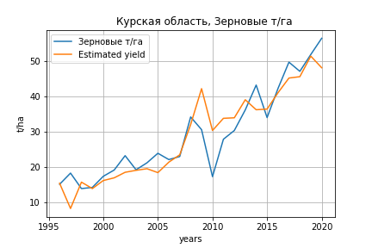
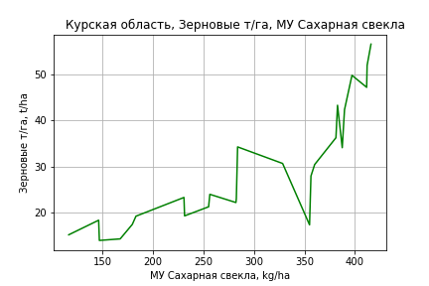
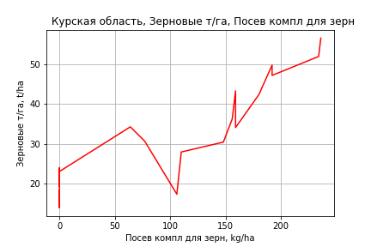
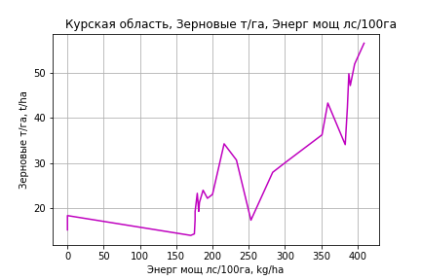
 | Курская область
Зерновые т/га
Calculated on the basis of information in the (25) years: 1996.0-2020.0
 |  | Iteration 1 |  | Iteration 2 |  | Iteration 3 |  | Iteration 4 |  | Iteration 5 |  | Iteration 6 |  | Iteration 7 |  | Iteration 8 |  | Iteration 9 |  | Iteration 10 |  | Iteration 11 |  | Iteration 12 |  | Iteration 13 |  | Iteration 14
 |  | beta | P_value | beta | P_value | beta | P_value | beta | P_value | beta | P_value | beta | P_value | beta | P_value | beta | P_value | beta | P_value | beta | P_value | beta | P_value | beta | P_value | beta | P_value | beta | P_value
Parameters | Variables
МУ ВСЕГО | C1 | -0.41389028988 | 0.07309879263
МУ Зерновые плюс зернобоб | C2 | 0.061601027478 | 0.7180745982 | -0.15358625817 | 0.30439860879
МУ Картофель | C3 | -0.047362174728 | 0.14684422813 | -0.058114902268 | 0.11010203086 | -0.065466175573 | 0.070289162088
МУ Овощи и бахчевые | C4 | -0.024559161216 | 0.1763067439 | -0.02956254084 | 0.14487033077 | -0.03258774408 | 0.10780121936 | -0.0014270226394 | 0.90212891784
МУ Овощи | C5 | -0.12626354493 | 0.13556554123 | 0.027560525401 | 0.069701884759 | 0.030109234388 | 0.046977524525 | 0.011908725107 | 0.30430832331 | 0.01211721935 | 0.2728514293 | 0.0055718667929 | 0.63565286423 | 0.0059990025315 | 0.59033904677 | -0.0006578643215 | 0.95392194623
МУ Подсолнечник | C6 | -0.11849357478 | 0.37655718753 | -0.17316195717 | 0.24561593306 | -0.18093957124 | 0.22652182404 | -0.3010730503 | 0.054123599378 | -0.30431669848 | 0.040531298076
МУ Сахарная свекла | C7 | 0.17168657731 | 0.00055566968019 | 0.12352782657 | 0.0010170662827 | 0.098393073447 | 3.4798285324E-05 | 0.086054634977 | 0.00010056682214 | 0.086318561866 | 4.7340654772E-05 | 0.058652393607 | 2.0019346522E-05 | 0.058661179797 | 1.0510252625E-05 | 0.058081992995 | 2.2303645989E-05 | 0.058081992995 | 2.2303645989E-05 | 0.057933596005 | 8.7073560214E-06 | 0.059135144274 | 4.4201650767E-06 | 0.057904253085 | 0.00015506997346 | 0.058745404717 | 8.8098043961E-05 | 0.046468163449 | 0.00041954708518
МУ СХ Культуры Всего | C8 | -0.31001409698 | 0.13556554123 | 0.067669186692 | 0.069701884759 | 0.073927016025 | 0.046977524525 | 0.029239418728 | 0.30430832331 | 0.029751333345 | 0.2728514293 | 0.0136805699 | 0.63565286423 | 0.014729313624 | 0.59033904677 | -0.0016152501791 | 0.95392194623 | -0.0018831872895 | 0.95392194623
Тракторы | C9 | -0.0077068474787 | 0.39413343077 | -0.0075101823043 | 0.45810816708 | -0.0075526526353 | 0.45722334238 | -0.0086314996163 | 0.44151064045 | -0.0089552820755 | 0.39402543887 | -0.0019368436565 | 0.86184516813
Тракторы колесные | C10 | -0.035405710134 | 0.16500995285 | -0.038895828248 | 0.17164925418 | -0.048204190928 | 0.081246695575 | -0.01491839523 | 0.49066997717 | -0.013627326818 | 0.45375164146 | -0.026382858933 | 0.18316511273 | -0.028433991629 | 0.067180008042
Опрыскиватели | C11 | 0.27405821205 | 0.012000763835 | 0.26470123068 | 0.023646108665 | 0.25307078584 | 0.027570309676 | 0.061918933347 | 0.090256027343 | 0.059473836168 | 0.042567483222 | 0.028013390502 | 0.29181142288 | 0.030067433769 | 0.19369378745 | 0.039665749606 | 0.10774495188 | 0.039665749606 | 0.10774495188 | 0.039723216104 | 0.096956045991 | 0.023191368452 | 0.1123508351 | -0.0082471357263 | 0.60076386978
Копатели картофеля | C12 | 0.42227493725 | 0.53174617169 | 0.12307286235 | 0.86667097439 | -0.27325284398 | 0.66650038631 | 0.83860826593 | 0.012994549618 | 0.84199379158 | 0.0094078019755 | 0.83528534862 | 0.018383137649 | 0.83349847753 | 0.015008901944 | 0.89823695432 | 0.014183017517 | 0.89823695432 | 0.014183017517 | 0.8909425802 | 0.0074805565955 | 0.84588801314 | 0.0089664000835 | -0.13805499309 | 0.53222613561 | -0.2347427103 | 0.057361382764
Машины для мин удобр | C13 | 0.0063096818482 | 0.90861830252 | 0.019438829789 | 0.75215926941 | 0.060807739477 | 0.21503902361 | 0.061317178349 | 0.25462917888 | 0.060723136846 | 0.23921060335 | 0.083744014219 | 0.14540629171 | 0.082915519242 | 0.1348989053 | -0.01559190359 | 0.38012032991 | -0.01559190359 | 0.38012032991 | -0.015551957212 | 0.36695853339
Посев компл для зерн | C14 | -0.066913517867 | 0.3944939876 | -0.062547580619 | 0.47637793809 | -0.084752367342 | 0.3264573129 | 0.035617859104 | 0.57887342298 | 0.034036484902 | 0.57374773284 | 0.074564082258 | 0.25869512487 | 0.081781391668 | 0.10241816237 | 0.059098479043 | 0.24859436089 | 0.059098479043 | 0.24859436089 | 0.058588372178 | 0.23164738811 | 0.070778497304 | 0.13457375181 | 0.18412458049 | 0.00099551106121 | 0.16345933575 | 6.267009878E-06 | 0.12323442434 | 3.1525958532E-06
Сеялки | C15 | 0.038690645666 | 0.30389954844 | 0.049578013019 | 0.23896396538 | 0.070811235906 | 0.064771900032 | 0.018702268737 | 0.47423414469 | 0.017395916823 | 0.44857092371 | 0.023137643015 | 0.36951744303 | 0.021627004842 | 0.35665617671 | -0.021827988287 | 0.001706448656 | -0.021827988287 | 0.001706448656 | -0.021700706375 | 0.00068092227951 | -0.021560345911 | 0.00063119795152
Энерг мощ лс/100га | C16 | -0.00086928461882 | 0.91297859489 | 0.0084061919227 | 0.25631453967 | 0.012788582463 | 0.046412658363 | 0.013589055774 | 0.05232940044 | 0.013559605959 | 0.0441457289 | 0.018062303371 | 0.014553455801 | 0.018062487239 | 0.01160870051 | 0.01831803876 | 0.016025395375 | 0.01831803876 | 0.016025395375 | 0.018427908532 | 0.010024908759 | 0.017640096501 | 0.011688158879 | 0.017295551452 | 0.053952223401 | 0.016645810381 | 0.055588052143 | 0.021960047165 | 0.014735618268

 | R2 |  | 0.997 |  | 0.995 |  | 0.995 |  | 0.993 |  | 0.993 |  | 0.991 |  | 0.991 |  | 0.989 |  | 0.989 |  | 0.989 |  | 0.988 |  | 0.978 |  | 0.978 |  | 0.973
 | R2 adj. |  | 0.992 |  | 0.99 |  | 0.99 |  | 0.987 |  | 0.988 |  | 0.985 |  | 0.986 |  | 0.983 |  | 0.983 |  | 0.984 |  | 0.985 |  | 0.972 |  | 0.973 |  | 0.97
 | F-statistic |  | 206.78740559 |  | 173.738517 |  | 184.54381473 |  | 162.71386531 |  | 190.92787091 |  | 164.59709327 |  | 194.66755419 |  | 187.08553525 |  | 187.08553525 |  | 226.34291441 |  | 265.93227369 |  | 176.97749915 |  | 228.97169997 |  | 267.01166846
 | F value |  | 2.0524630848E-10 |  | 8.0071458696E-11 |  | 9.8014677118E-12 |  | 4.0307995827E-12 |  | 2.8212790221E-13 |  | 1.8318588306E-13 |  | 1.2760559745E-14 |  | 4.9752887369E-15 |  | 4.9752887369E-15 |  | 3.1504024082E-16 |  | 2.7740779335E-17 |  | 7.6551997103E-16 |  | 5.3989012559E-17 |  | 1.9018837711E-17
 | P value |  | 9.416655695E+18 |  | 1.1858243662E+18 |  | 7.6648656687E+17 |  | 3.4641762361E+17 |  | 2.5723849148E+18 |  | 2.235987041E+18 |  | 1.0366583852E+19 |  | 4.2777630536E+17 |  | 840.98076989 |  | 778.60718748 |  | 728.6670281 |  | 150.34853359 |  | 45.269878712 |  | 8.2031362853
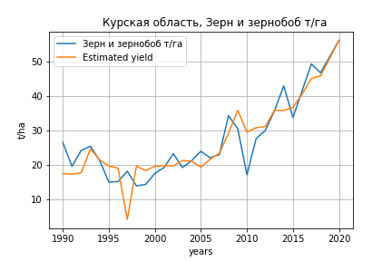
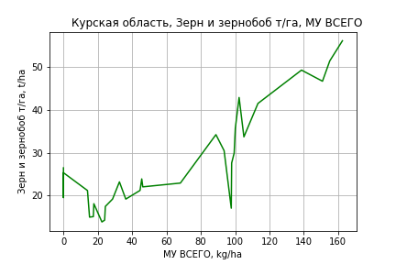
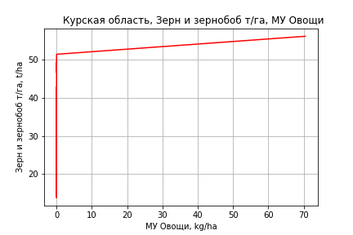
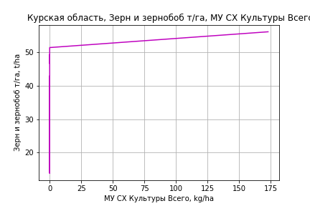
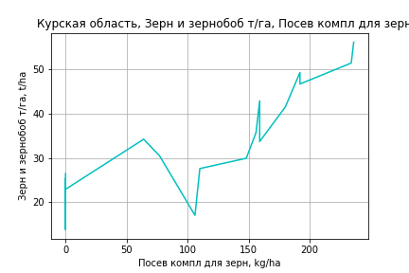
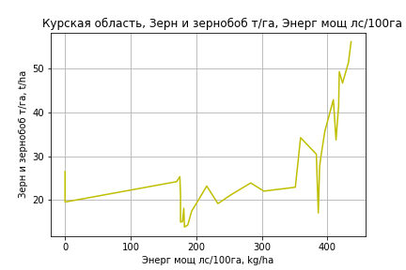
Зерн и зернобоб т/га
 |  | Iteration 1 |  | Iteration 2 |  | Iteration 3 |  | Iteration 4 |  | Iteration 5 |  | Iteration 6 |  | Iteration 7 |  | Iteration 8 |  | Iteration 9 |  | Iteration 10 |  | Iteration 11 |  | Iteration 12
 |  | beta | P_value | beta | P_value | beta | P_value | beta | P_value | beta | P_value | beta | P_value | beta | P_value | beta | P_value | beta | P_value | beta | P_value | beta | P_value | beta | P_value
Parameters | Variables
МУ ВСЕГО | C1 | 0.057599669684 | 0.81002474652 | 0.084396406702 | 0.71834581016 | 0.082510165113 | 0.71637503209 | 0.084931856671 | 0.70638039161 | 0.069470633374 | 0.74123617404 | 0.070049172564 | 0.73267064431 | 0.15933247717 | 0.43819692365 | 0.14786463455 | 0.0030056035666 | 0.14961618354 | 0.0013307946343 | 0.15756769269 | 0.0013028847625 | 0.15325285351 | 0.001387701755 | 0.14361361864 | 0.00095293176273
МУ Зерновые плюс зернобоб | C2 | 0.17178886585 | 0.55871012246 | 0.1271261737 | 0.65336221727 | 0.12904683098 | 0.63873868721 | 0.12305363518 | 0.65180347667 | 0.10231185057 | 0.6843968075 | 0.10170262657 | 0.67854364251 | -0.013978392914 | 0.95400645761
МУ Картофель | C3 | -0.040895141714 | 0.45750524363
МУ Овощи и бахчевые | C4 | -0.022421800292 | 0.48259952848 | -0.0029181635994 | 0.87008188861
МУ Овощи | C5 | 0.04886324599 | 0.57082819079 | 0.047465204935 | 0.57653916525 | 0.047204894664 | 0.56757823772 | 0.043968738033 | 0.59105691955 | 0.038589920403 | 0.61452111092 | 0.039035206404 | 0.60037972753 | 0.064033801064 | 0.39842169493 | 0.059848573129 | 0.0046830722796 | 0.060486245096 | 0.0025554886564 | 0.072395253846 | 0.00047306584324 | 0.074983426561 | 0.0002312644737 | 0.073487063635 | 0.00020617586264
МУ Подсолнечник | C6 | -0.077002485294 | 0.74081054125 | -0.15981317756 | 0.43249346856 | -0.16534342491 | 0.39707777423
МУ Сахарная свекла | C7 | 0.012139090489 | 0.73032178532 | 0.0065388338303 | 0.84707970079 | 0.0070366880769 | 0.83024091147 | -0.0067264689482 | 0.81276368025
МУ СХ Культуры Всего | C8 | 0.11997362413 | 0.57082819079 | 0.11654102262 | 0.57653916525 | 0.11590188443 | 0.56757823772 | 0.10795616917 | 0.59105691955 | 0.09474959168 | 0.61452111092 | 0.095842899628 | 0.60037972753 | 0.1572217937 | 0.39842169493 | 0.14694582957 | 0.0046830722796 | 0.14851150158 | 0.0025554886564 | 0.17775161674 | 0.00047306584324 | 0.18410634112 | 0.0002312644737 | 0.18043233053 | 0.00020617586264
Тракторы | C9 | -0.0032604864274 | 0.84957895196 | -0.0040937654286 | 0.80895092049 | -0.0047353141828 | 0.76743766295 | -0.00094858186284 | 0.95042489479 | -0.0010951938441 | 0.94129405238
Тракторы колесные | C10 | -0.051827045195 | 0.2630963221 | -0.02934915438 | 0.38792497269 | -0.026792412723 | 0.35997524476 | -0.033471577966 | 0.2348793666 | -0.032102110999 | 0.23202861514 | -0.033249085255 | 0.11999547132
Опрыскиватели | C11 | 0.11943195929 | 0.47805892538 | 0.0045648580576 | 0.94442240951 | -0.00053338489487 | 0.99239563167 | -0.01705466378 | 0.74397978431 | -0.0087335996752 | 0.81652574211 | -0.0075741811874 | 0.8203164153 | 0.0074949152145 | 0.82103539282 | 0.0071937737973 | 0.82204356833 | 0.0041438643176 | 0.82111822934 | -0.013124855514 | 0.44714172787
Копатели картофеля | C12 | -0.16585703619 | 0.88505936345 | 0.57777229128 | 0.31634782473 | 0.58358772484 | 0.29689480426 | 0.58669907054 | 0.29058482673 | 0.6444550099 | 0.18696700041 | 0.64377619192 | 0.17647519231 | 0.81028404677 | 0.095322556518 | 0.80033359283 | 0.071158261995 | 0.7897041632 | 0.062906512037 | 0.072044681907 | 0.7354989076 | -0.064292762812 | 0.57927643089
Машины для мин удобр | C13 | 0.12375572073 | 0.21732756035 | 0.11583112497 | 0.23751707049 | 0.11486995927 | 0.22704977017 | 0.12634772851 | 0.17782657827 | 0.11727957652 | 0.15850687327 | 0.11675828248 | 0.14853361738 | -0.0032212090169 | 0.89846044975 | -0.0027415522457 | 0.9063314806
Посев компл для зерн | C14 | -0.01357688332 | 0.92538260806 | 0.064012710755 | 0.52507673793 | 0.060746478786 | 0.52636744756 | 0.082848530224 | 0.36837059209 | 0.082796089204 | 0.35675558393 | 0.086924653365 | 0.20511834754 | 0.071909516899 | 0.303243172 | 0.07052704541 | 0.27124947772 | 0.072385580937 | 0.23426209949 | 0.12816195257 | 0.030324984982 | 0.094166895463 | 0.010328701031 | 0.083685537086 | 0.0060953380332
Сеялки | C15 | 0.07721993596 | 0.24845652799 | 0.041494233156 | 0.35526001867 | 0.038925655133 | 0.33998557009 | 0.041555107313 | 0.30405086361 | 0.038375612389 | 0.30122030958 | 0.037495658327 | 0.27373764373 | -0.015016479143 | 0.082061519354 | -0.014830741315 | 0.058052272048 | -0.014749229476 | 0.053094881976
Энерг мощ лс/100га | C16 | 0.041149397748 | 7.0303975546E-06 | 0.041556475318 | 3.7733544399E-06 | 0.041535635269 | 1.9550577026E-06 | 0.042531958724 | 7.373387157E-07 | 0.041673852686 | 1.4486654833E-08 | 0.041669405947 | 6.2468797356E-09 | 0.041865156946 | 6.9902201381E-09 | 0.041881514365 | 3.0227097175E-09 | 0.041754631756 | 8.3292489363E-10 | 0.041055673698 | 2.3155729611E-09 | 0.04132295499 | 1.1530008963E-09 | 0.041726631355 | 3.8670389258E-10

 | R2 |  | 0.982 |  | 0.981 |  | 0.981 |  | 0.98 |  | 0.98 |  | 0.98 |  | 0.978 |  | 0.978 |  | 0.978 |  | 0.974 |  | 0.973 |  | 0.973
 | R2 adj. |  | 0.965 |  | 0.966 |  | 0.967 |  | 0.968 |  | 0.969 |  | 0.971 |  | 0.969 |  | 0.97 |  | 0.971 |  | 0.968 |  | 0.968 |  | 0.969
 | F-statistic |  | 57.496876549 |  | 63.123004632 |  | 71.858578356 |  | 78.810339928 |  | 90.220472709 |  | 104.17509422 |  | 107.50863392 |  | 126.42481189 |  | 150.67264458 |  | 155.56168847 |  | 189.49524443 |  | 242.95164532
 | F value |  | 4.8343980537E-11 |  | 7.7862115261E-12 |  | 8.993666761E-13 |  | 1.4080493913E-13 |  | 1.4705496915E-14 |  | 1.3907497917E-15 |  | 4.3999230955E-16 |  | 3.7540071367E-17 |  | 2.9381893982E-18 |  | 1.4945840838E-18 |  | 1.370830152E-19 |  | 9.5655461937E-21
 | P value |  | 1.4506863326E+18 |  | 2.9840354714E+18 |  | 9.7727313458E+17 |  | 1.0889916226E+19 |  | 1.0039586685E+18 |  | 9.456355823E+17 |  | 6.2754860641E+17 |  | 3.9436141505E+17 |  | 3.3166179154E+17 |  | 6.8211900086E+17 |  | 8.0146075723E+16 |  | 7.8169730773E+16

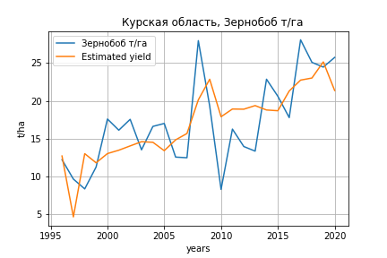
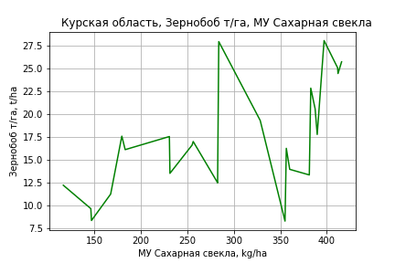
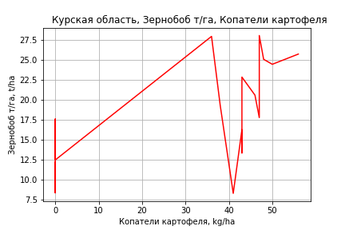
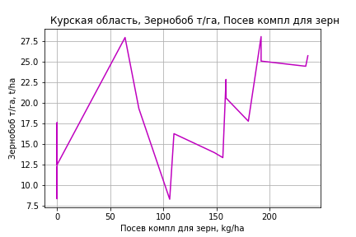
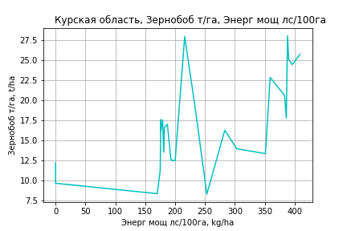
Зернобоб т/га
Calculated on the basis of information in the (25) years: 1996.0-2020.0
 |  | Iteration 1 |  | Iteration 2 |  | Iteration 3 |  | Iteration 4 |  | Iteration 5 |  | Iteration 6 |  | Iteration 7 |  | Iteration 8 |  | Iteration 9 |  | Iteration 10 |  | Iteration 11 |  | Iteration 12 |  | Iteration 13
 |  | beta | P_value | beta | P_value | beta | P_value | beta | P_value | beta | P_value | beta | P_value | beta | P_value | beta | P_value | beta | P_value | beta | P_value | beta | P_value | beta | P_value | beta | P_value
Parameters | Variables
МУ ВСЕГО | C1 | -0.53259774153 | 0.033906245889
МУ Зерновые плюс зернобоб | C2 | 0.23823136115 | 0.20091804459 | -0.038673570285 | 0.8134512348
МУ Картофель | C3 | -0.015951137161 | 0.62457004073 | -0.029787843513 | 0.44414041326 | -0.03163892048 | 0.38731805829
МУ Овощи и бахчевые | C4 | -0.016889522869 | 0.36266115948 | -0.023327916697 | 0.29340040695 | -0.024089673715 | 0.25315328685 | -0.0090301169426 | 0.42294113676
МУ Овощи | C5 | -0.18394516703 | 0.047828405319 | 0.013997027934 | 0.38274124079 | 0.014638801992 | 0.33445801681 | 0.0058427411137 | 0.59355460481 | 0.0071620806536 | 0.50387970359 | 0.0039738437899 | 0.70024049493 | -0.0041461247042 | 0.69699870316
МУ Подсолнечник | C6 | 0.0026582457883 | 0.98460190428 | -0.067689519567 | 0.67747759576 | -0.069647950665 | 0.65479439121 | -0.12770684227 | 0.36618803337 | -0.1482324608 | 0.28243322135
МУ Сахарная свекла | C7 | 0.11047646679 | 0.012193291984 | 0.048505353892 | 0.14969818191 | 0.04217633297 | 0.025127946401 | 0.036213331921 | 0.031055450369 | 0.03788344605 | 0.021749277566 | 0.024407273949 | 0.011166434476 | 0.023888808106 | 0.021427083868 | 0.023888808106 | 0.021427083868 | 0.022955268423 | 0.018826906924 | 0.022886297926 | 0.016154681595 | 0.024594026362 | 0.011406759562 | 0.023730041174 | 0.034163171378 | 0.02574972672 | 0.025075372048
МУ СХ Культуры Всего | C8 | -0.45163942515 | 0.047828405319 | 0.034366815677 | 0.38274124079 | 0.035942559533 | 0.33445801681 | 0.014345645936 | 0.59355460481 | 0.017585012107 | 0.50387970359 | 0.0097569539548 | 0.70024049493 | -0.010179954213 | 0.69699870316 | -0.011868601303 | 0.69699870316
Тракторы | C9 | 0.0088453622319 | 0.35295025168 | 0.0090984327442 | 0.42415016388 | 0.0090877385626 | 0.40469998908 | 0.0085663463545 | 0.42613884924 | 0.0065174696303 | 0.52568599337 | 0.0099361463018 | 0.31776702634 | -0.0028968668378 | 0.73588066431 | -0.0028968668378 | 0.73588066431 | -0.0029708532519 | 0.72242379269
Тракторы колесные | C10 | -0.047393514975 | 0.085014603399 | -0.051884630304 | 0.11008823481 | -0.054228509389 | 0.068565202102 | -0.038141932864 | 0.081128533325 | -0.029972126426 | 0.10679093012 | -0.036185337609 | 0.045776598184
Опрыскиватели | C11 | 0.16541391421 | 0.10860699377 | 0.15337326655 | 0.20262844764 | 0.15044467886 | 0.18905697008 | 0.058063564374 | 0.096854168582 | 0.042591130468 | 0.12654815495 | 0.027266768374 | 0.24496580003 | 0.021284524724 | 0.4042383666 | 0.021284524724 | 0.4042383666 | 0.021541612229 | 0.38603464915 | 0.025761376139 | 0.22900361489 | 0.002265102994 | 0.86464733173 | -0.019802161933 | 0.14317713859
Копатели картофеля | C12 | 0.92766281474 | 0.2048247899 | 0.54264689808 | 0.51350997359 | 0.44285066473 | 0.51615953054 | 0.98019815652 | 0.0038758837948 | 1.0016215675 | 0.0026859728907 | 0.99835388941 | 0.0026423292706 | 1.061637664 | 0.0032093099891 | 1.061637664 | 0.0032093099891 | 1.0155779365 | 0.0018932253254 | 1.0190977326 | 0.0013759183693 | 0.95506288083 | 0.0024387878129 | 0.26441516846 | 0.16170265339 | 0.032258708727 | 0.75632132218
Машины для мин удобр | C13 | 0.027284575616 | 0.63796967526 | 0.044179281079 | 0.52547786802 | 0.054596120812 | 0.29367304348 | 0.054842325753 | 0.28647672164 | 0.051083265391 | 0.31076569157 | 0.0622967194 | 0.21322130789 | -0.010492830086 | 0.78680090963 | -0.010492830086 | 0.78680090963 | -0.0099381017299 | 0.79238345654 | -0.022103581056 | 0.16637351765
Посев компл для зерн | C14 | -0.015664492843 | 0.84659950581 | -0.010046365589 | 0.9178639535 | -0.015637610471 | 0.86293812255 | 0.042535697948 | 0.49091258891 | 0.032528853218 | 0.58445034268 | 0.052269818851 | 0.36387082043 | -0.013575141757 | 0.79783561343 | -0.013575141757 | 0.79783561343 | -0.017001660682 | 0.73854464004 | -0.0085042253358 | 0.84600559393 | 0.0088212736454 | 0.83822218918 | 0.088380976352 | 0.039193166616 | 0.038761746565 | 0.12192193048
Сеялки | C15 | 0.026616381746 | 0.49353772067 | 0.040626343819 | 0.38277862677 | 0.045972945445 | 0.24106049004 | 0.020789383795 | 0.40845498427 | 0.01252286424 | 0.57721286617 | 0.015319655238 | 0.49644476654 | -0.0092027728571 | 0.66660045708 | -0.0092027728571 | 0.66660045708 | -0.0082235340439 | 0.69044087001 | -0.015333094338 | 0.0052751773608 | -0.015133603763 | 0.0066364353307
Энерг мощ лс/100га | C16 | 0.0090861872622 | 0.29025363217 | 0.021021953765 | 0.021866999735 | 0.02212545541 | 0.003718469894 | 0.022512313375 | 0.0027277033164 | 0.022325956643 | 0.0023646367682 | 0.024519217549 | 0.0006777458195 | 0.024721073338 | 0.0013521769964 | 0.024721073338 | 0.0013521769964 | 0.025412466919 | 0.00054743349455 | 0.025454619659 | 0.00037895963064 | 0.024334923478 | 0.00062509299366 | 0.024093080964 | 0.0028104608575 | 0.022532990489 | 0.0051625556374

 | R2 |  | 0.989 |  | 0.982 |  | 0.982 |  | 0.981 |  | 0.98 |  | 0.978 |  | 0.971 |  | 0.971 |  | 0.971 |  | 0.971 |  | 0.968 |  | 0.952 |  | 0.946
 | R2 adj. |  | 0.972 |  | 0.96 |  | 0.963 |  | 0.964 |  | 0.964 |  | 0.964 |  | 0.955 |  | 0.955 |  | 0.957 |  | 0.96 |  | 0.957 |  | 0.94 |  | 0.936
 | F-statistic |  | 59.776233068 |  | 43.647899114 |  | 51.002857847 |  | 56.027484522 |  | 62.465997188 |  | 67.464733382 |  | 60.32029871 |  | 60.32029871 |  | 71.379492127 |  | 85.697889413 |  | 94.273314976 |  | 78.684886505 |  | 91.983033633
 | F value |  | 9.3687043182E-08 |  | 1.3866495643E-07 |  | 1.9148905855E-08 |  | 3.5993222362E-09 |  | 6.0649880273E-10 |  | 1.276882728E-10 |  | 1.2030619355E-10 |  | 1.2030619355E-10 |  | 1.4662498275E-11 |  | 1.6044513767E-12 |  | 4.1462663771E-13 |  | 1.8615186278E-12 |  | 5.3501907045E-13
 | P value |  | 9.416655695E+18 |  | 1.1858243662E+18 |  | 7.6648656687E+17 |  | 3.4641762361E+17 |  | 2.5723849148E+18 |  | 2.235987041E+18 |  | 6.1203532925E+17 |  | 2508.4952814 |  | 2321.8386066 |  | 778.60718748 |  | 728.6670281 |  | 150.34853359 |  | 45.269878712
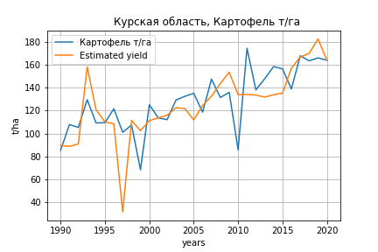
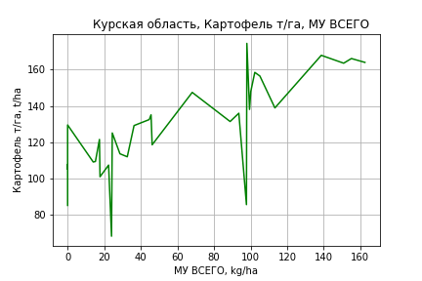
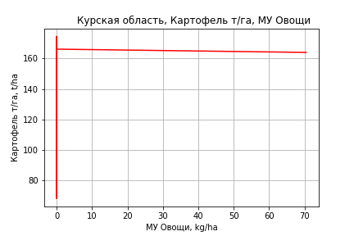
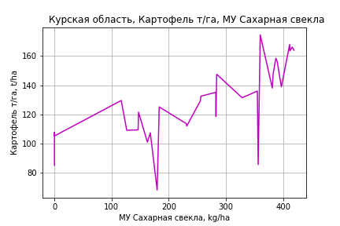
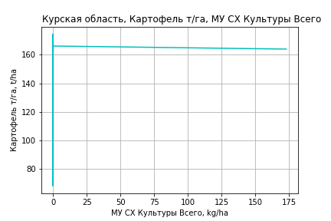
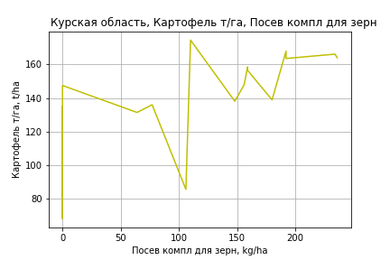
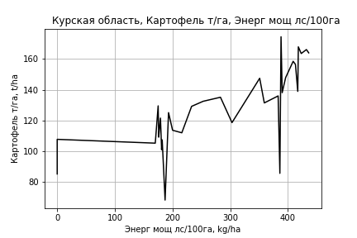
Картофель т/га
 |  | Iteration 1 |  | Iteration 2 |  | Iteration 3 |  | Iteration 4 |  | Iteration 5 |  | Iteration 6 |  | Iteration 7 |  | Iteration 8 |  | Iteration 9 |  | Iteration 10 |  | Iteration 11
 |  | beta | P_value | beta | P_value | beta | P_value | beta | P_value | beta | P_value | beta | P_value | beta | P_value | beta | P_value | beta | P_value | beta | P_value | beta | P_value
Parameters | Variables
МУ ВСЕГО | C1 | 1.3779627307 | 0.1656556837 | 0.78038506367 | 0.18657351041 | 0.75733730464 | 0.2250484678 | 0.74839618097 | 0.22103282403 | 0.74438949142 | 0.21458169306 | 0.55768882337 | 0.37889863422 | 0.5159387786 | 0.42293317538 | 0.36525751184 | 0.40461736521 | 0.3498928533 | 0.40701870718 | 0.38154503885 | 0.37236327617 | 0.38160595814 | 0.36245683348
МУ Зерновые плюс зернобоб | C2 | -0.91549794382 | 0.44065755722
МУ Картофель | C3 | -0.34853086652 | 0.12647964213 | -0.38339395418 | 0.084566342971
МУ Овощи и бахчевые | C4 | -0.21109232908 | 0.11209723172 | -0.22541271551 | 0.084099573519 | -0.041464504775 | 0.58845713115
МУ Овощи | C5 | 0.67089051458 | 0.065888763881 | 0.46605549153 | 0.046929813504 | 0.3546307413 | 0.12774376566 | 0.35734479306 | 0.11753493902 | 0.34494386099 | 0.12069603603 | 0.22714519846 | 0.31800216381 | 0.21061834357 | 0.3616769993 | 0.15971080143 | 0.33639732626 | 0.14911329893 | 0.33161630947 | 0.16691836625 | 0.28293081875 | 0.16704092115 | 0.265108888
МУ Подсолнечник | C6 | 0.37244312489 | 0.69123442466 | 0.42287622006 | 0.64749147203 | -0.36310004327 | 0.6748644625 | -0.44118789511 | 0.59861999005
МУ Сахарная свекла | C7 | 0.18589504696 | 0.20068179656 | 0.16298716474 | 0.24293740616 | 0.097274314187 | 0.49021926953 | 0.10522313892 | 0.44468109279 | 0.067961800713 | 0.55559023872 | 0.10030523081 | 0.41800831873 | 0.1073609443 | 0.39476538959 | 0.13481973069 | 0.14793235693 | 0.13718198047 | 0.12979348145 | 0.114546412 | 0.20004982534 | 0.11447382263 | 0.18368333923
МУ СХ Культуры Всего | C8 | 1.64723331 | 0.065888763881 | 1.1443031512 | 0.046929813504 | 0.87072265462 | 0.12774376566 | 0.87738644905 | 0.11753493902 | 0.84693851761 | 0.12069603603 | 0.55770819377 | 0.31800216381 | 0.51712990969 | 0.3616769993 | 0.39213693794 | 0.33639732626 | 0.36611695592 | 0.33161630947 | 0.40983362705 | 0.28293081875 | 0.41013453532 | 0.265108888
Тракторы | C9 | 0.017445127196 | 0.80104311155 | 0.016397378254 | 0.81047089355 | 0.0077463551808 | 0.91481823764 | -0.0013305016116 | 0.98463834751 | 0.0087574344614 | 0.89313359343 | -0.075208180076 | 0.18556036466
Тракторы колесные | C10 | -0.41785872726 | 0.033655319133 | -0.45834514247 | 0.015547551001 | -0.25778985143 | 0.080065709074 | -0.22073346907 | 0.08004971197 | -0.23899371601 | 0.046001497171
Опрыскиватели | C11 | 0.99940250536 | 0.15047082782 | 1.0325965938 | 0.13228032966 | -0.075177921775 | 0.77759714288 | -0.14572814799 | 0.5241446041 | -0.19094986406 | 0.36117434447 | -0.18530471796 | 0.41078194183 | -0.068855695164 | 0.74345496777
Копатели картофеля | C12 | -6.6587642027 | 0.16227330918 | -8.1474129734 | 0.062733075851 | -1.5837253785 | 0.46029014363 | -1.4743197383 | 0.48097009318 | -1.4817111097 | 0.47043617976 | -0.8228553143 | 0.70584821312 | -0.65817139467 | 0.76653174475 | -0.39585296134 | 0.84495402096
Машины для мин удобр | C13 | 0.78880744274 | 0.05890619796 | 0.92934610328 | 0.014372879645 | 0.91889517265 | 0.020741595852 | 0.90104588015 | 0.019862449806 | 0.9341501811 | 0.013006250164 | 0.42535025148 | 0.12366244536 | 0.11178551724 | 0.42057165859 | 0.072288891567 | 0.27499592924 | 0.07125402915 | 0.27017423223 | -0.00014698735101 | 0.99650199796
Посев компл для зерн | C14 | -0.23530213852 | 0.6874811575 | -0.37360511482 | 0.49917312409 | 0.31936666987 | 0.44755574795 | 0.27512423375 | 0.49553845731 | 0.33286686437 | 0.38415812686 | -0.10208087255 | 0.76600354557 | 0.11400200079 | 0.71251704716 | 0.06085722721 | 0.81337929495 | 0.057928105529 | 0.81820845896 | 0.14503711224 | 0.55755639879 | 0.14428508606 | 0.40859574879
Сеялки | C15 | 0.59996894701 | 0.034419912472 | 0.68373221975 | 0.0095769721094 | 0.37424069628 | 0.043750980945 | 0.33601933124 | 0.043178987284 | 0.34405109264 | 0.034433716192 | 0.17374235281 | 0.22541953318 | -0.0080973290191 | 0.84904844816 | -0.015921422991 | 0.64507758806 | -0.021791080978 | 0.19850722982
Энерг мощ лс/100га | C16 | 0.20029881755 | 6.6582320038E-07 | 0.2043177622 | 2.1878350733E-07 | 0.21021762215 | 2.0372028798E-07 | 0.20978495835 | 1.0701004657E-07 | 0.21252526329 | 3.2204242434E-08 | 0.21024585943 | 9.0135771962E-08 | 0.20988597168 | 9.179511337E-08 | 0.20779100506 | 3.5354788806E-08 | 0.20773348525 | 1.8006534138E-08 | 0.21466319671 | 6.2063346381E-09 | 0.21468392248 | 2.148146968E-09

 | R2 |  | 0.985 |  | 0.984 |  | 0.981 |  | 0.98 |  | 0.98 |  | 0.976 |  | 0.973 |  | 0.973 |  | 0.973 |  | 0.971 |  | 0.971
 | R2 adj. |  | 0.97 |  | 0.971 |  | 0.967 |  | 0.968 |  | 0.969 |  | 0.964 |  | 0.963 |  | 0.964 |  | 0.966 |  | 0.964 |  | 0.966
 | F-statistic |  | 67.926762003 |  | 74.373392167 |  | 70.598250182 |  | 79.365426859 |  | 89.756018621 |  | 84.147764078 |  | 89.727531071 |  | 104.9932218 |  | 124.99089819 |  | 141.29973915 |  | 176.34193207
 | F value |  | 1.3240545786E-11 |  | 2.0094332988E-12 |  | 1.0496794113E-12 |  | 1.3197713894E-13 |  | 1.5462146721E-14 |  | 1.224626317E-14 |  | 3.0201510554E-15 |  | 2.9797502066E-16 |  | 2.5919149163E-17 |  | 4.787972814E-18 |  | 3.3939181413E-19
 | P value |  | 1.4506863326E+18 |  | 4.1310157745E+18 |  | 2.1021379751E+18 |  | 6.0183732744E+17 |  | 8.204016119E+17 |  | 7.4225649409E+17 |  | 6.5701924738E+18 |  | 4.7590413139E+17 |  | 2.4346812408E+17 |  | 2.198602336E+17 |  | 5.9868812854E+16
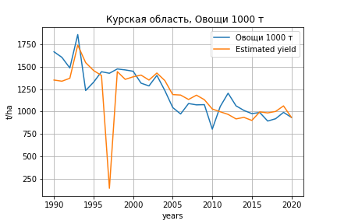
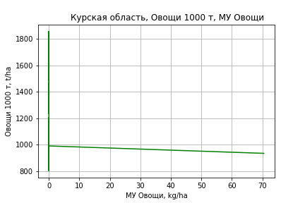
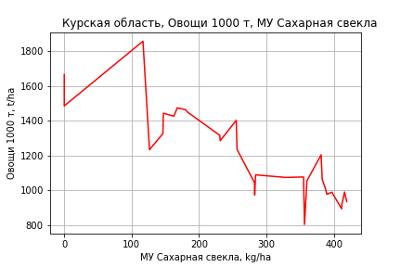
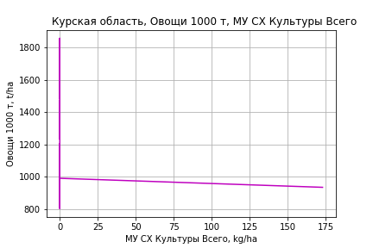
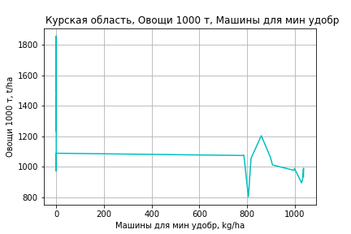
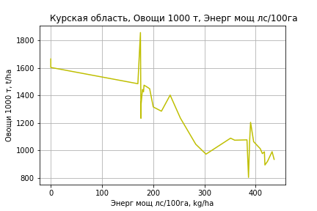
Овощи 1000 т
 |  | Iteration 1 |  | Iteration 2 |  | Iteration 3 |  | Iteration 4 |  | Iteration 5 |  | Iteration 6 |  | Iteration 7 |  | Iteration 8 |  | Iteration 9 |  | Iteration 10 |  | Iteration 11 |  | Iteration 12
 |  | beta | P_value | beta | P_value | beta | P_value | beta | P_value | beta | P_value | beta | P_value | beta | P_value | beta | P_value | beta | P_value | beta | P_value | beta | P_value | beta | P_value
Parameters | Variables
МУ ВСЕГО | C1 | -2.9878376153 | 0.84037081156
МУ Зерновые плюс зернобоб | C2 | -4.6131638754 | 0.79895254754 | -7.5183427128 | 0.48198796193
МУ Картофель | C3 | -3.1369618161 | 0.35965113985 | -3.0352710831 | 0.3554036256 | -3.3617776877 | 0.29544389141
МУ Овощи и бахчевые | C4 | -1.4159355406 | 0.47413310932 | -1.3784494962 | 0.47060021995 | -1.5318287029 | 0.41368224696 | 0.080436002159 | 0.94026362601 | 0.049309949828 | 0.9618780458 | -0.0081401672959 | 0.99343886753
МУ Овощи | C5 | 0.95864384174 | 0.85682959802 | 1.9910780815 | 0.15587919857 | 2.0282891837 | 0.14229412091 | 1.1216234317 | 0.28693529316 | 1.0660053439 | 0.27509953793 | 1.1193080135 | 0.2334211433 | 1.1203827059 | 0.21741938769 | 0.99768839543 | 0.23654037045 | 1.0104939149 | 0.22235584122 | 0.94661218848 | 0.20126879199 | 0.87995406044 | 0.1922705522 | 0.9791610921 | 0.12802728601
МУ Подсолнечник | C6 | 4.4941004476 | 0.75518900655 | 4.3400732276 | 0.75600212123 | 4.7812825444 | 0.72817614786 | -2.1128068274 | 0.86197182146
МУ Сахарная свекла | C7 | 2.9155816563 | 0.19252331282 | 2.7906880684 | 0.1799608582 | 1.7142085745 | 0.20424110757 | 1.1011226554 | 0.36054602587 | 0.91947355119 | 0.11062323622 | 0.92100332325 | 0.10204417061 | 0.92092648896 | 0.094034072698 | 0.9151565244 | 0.089771046134 | 0.90957985406 | 0.085910455879 | 0.90369475764 | 0.081066179 | 0.88990992669 | 0.07798277894 | 0.81245612369 | 0.087241346153
МУ СХ Культуры Всего | C8 | 2.3537522654 | 0.85682959802 | 4.8886816365 | 0.15587919857 | 4.9800458244 | 0.14229412091 | 2.7539150396 | 0.28693529316 | 2.6173562942 | 0.27509953793 | 2.7482300076 | 0.2334211433 | 2.7508686931 | 0.21741938769 | 2.4496181154 | 0.23654037045 | 2.4810594278 | 0.22235584122 | 2.324211022 | 0.20126879199 | 2.1605457346 | 0.1922705522 | 2.4041281427 | 0.12802728601
Тракторы | C9 | -0.28924052989 | 0.78599217996 | -0.27879618401 | 0.78715529754 | -0.25539145628 | 0.80172727022 | -0.32996624243 | 0.74600424562 | -0.27611088217 | 0.77029707593
Тракторы колесные | C10 | -1.415603755 | 0.61591538855 | -1.3261441787 | 0.62372732987 | -1.8340518948 | 0.47675486632 | -0.081850307934 | 0.96675877463 | -0.19503685378 | 0.91403499271 | -0.52327651335 | 0.70567203729 | -0.51819527418 | 0.66868981823
Опрыскиватели | C11 | 9.6517897161 | 0.3572261177 | 9.3211757129 | 0.35317727414 | 8.5809273335 | 0.38219005062 | -1.1790742587 | 0.71076864684 | -1.3395100935 | 0.65176366844 | -0.94529073747 | 0.71407760117 | -0.95965694956 | 0.60474321026 | -0.78521168399 | 0.65801767034
Копатели картофеля | C12 | -47.559630698 | 0.5061412978 | -44.4842738 | 0.5115255344 | -64.121679367 | 0.29650650392 | -6.8452265235 | 0.80375730211 | -6.978052638 | 0.79491010225 | -7.3540866606 | 0.77904540571 | -7.3367531883 | 0.7736714532 | -6.1704582287 | 0.80424967383 | -4.6226195152 | 0.84862307594
Машины для мин удобр | C13 | 0.78170507122 | 0.89741121097 | 0.56614832258 | 0.9221221689 | 2.7562554968 | 0.56967002171 | 2.7072543029 | 0.57770184177 | 2.8773087236 | 0.5357165664 | 2.7771608101 | 0.53959728479 | 2.7745987425 | 0.5292752693 | 0.98037175279 | 0.4556075431 | 0.52552542448 | 0.51044932786 | 0.51255438907 | 0.51090477376 | 0.36687893162 | 0.45909386888 | 0.11571552429 | 0.48776910996
Посев компл для зерн | C14 | -5.8022508608 | 0.52077775135 | -5.322911224 | 0.52876731207 | -6.2767961072 | 0.44624302355 | -0.19000688446 | 0.97409200847 | 0.11266159255 | 0.98349286677 | 1.1507344982 | 0.77569468833 | 1.1494432073 | 0.77052349959 | 0.73447985747 | 0.84462763667 | -0.48676385356 | 0.84549718434 | -0.5885239831 | 0.8056871671
Сеялки | C15 | 2.7417110678 | 0.50209168981 | 2.5561539178 | 0.5076660526 | 3.604852916 | 0.30811842403 | 0.90461502113 | 0.70600969278 | 0.97146979476 | 0.67384710807 | 0.81405329509 | 0.7104011214 | 0.80584296633 | 0.67241539206 | 0.013571756354 | 0.97559270899 | -0.050432258028 | 0.90264888394 | -0.11856412722 | 0.55935447941 | -0.099337420353 | 0.58879583188
Энерг мощ лс/100га | C16 | 3.0203336915 | 8.6223694301E-07 | 3.0235802731 | 3.8196442522E-07 | 3.1285209995 | 3.9797869954E-08 | 3.1832430514 | 1.7235993251E-08 | 3.1965045202 | 4.4873524265E-09 | 3.1962159437 | 1.8947707373E-09 | 3.1962543196 | 7.6947608254E-10 | 3.1980072364 | 3.3596635688E-10 | 3.2017616554 | 1.452920583E-10 | 3.2040512092 | 5.871306235E-11 | 3.2107069574 | 2.1627704235E-11 | 3.2391237715 | 5.6887907913E-12

 | R2 |  | 0.959 |  | 0.959 |  | 0.958 |  | 0.955 |  | 0.955 |  | 0.955 |  | 0.955 |  | 0.955 |  | 0.954 |  | 0.954 |  | 0.954 |  | 0.953
 | R2 adj. |  | 0.921 |  | 0.926 |  | 0.928 |  | 0.927 |  | 0.931 |  | 0.934 |  | 0.937 |  | 0.939 |  | 0.941 |  | 0.943 |  | 0.945 |  | 0.947
 | F-statistic |  | 25.144937785 |  | 28.5468598 |  | 31.550016264 |  | 33.795657864 |  | 38.742105869 |  | 44.542827685 |  | 51.84861509 |  | 60.439575946 |  | 71.422497846 |  | 86.657287601 |  | 107.86873924 |  | 138.34987371
 | F value |  | 2.627819812E-08 |  | 4.8394359683E-09 |  | 1.0638778387E-09 |  | 3.0513303437E-10 |  | 4.7898326063E-11 |  | 7.1990520931E-12 |  | 9.5893647766E-13 |  | 1.2939603505E-13 |  | 1.6106772406E-14 |  | 1.6704303297E-15 |  | 1.559839298E-16 |  | 1.4296658939E-17
 | P value |  | 1.4506863326E+18 |  | 1.106518147E+19 |  | 6.6134372571E+18 |  | 5.7309514759E+17 |  | 4.5757240089E+19 |  | 8.2700551952E+17 |  | 3.6449039568E+17 |  | 5.0985517345E+17 |  | 1.1900318924E+18 |  | 1.5351117126E+17 |  | 6.619834265E+17 |  | 1.1315790827E+18

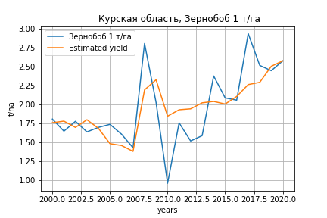
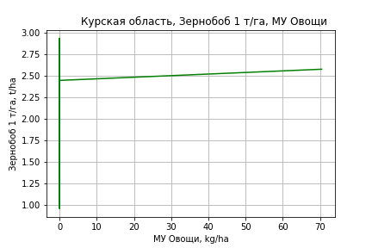
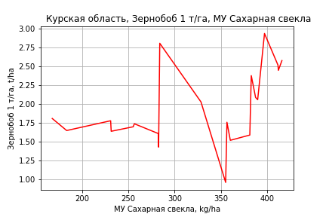
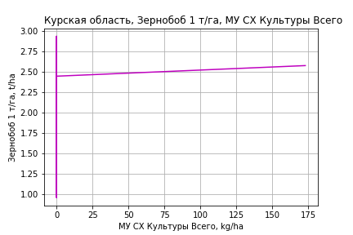
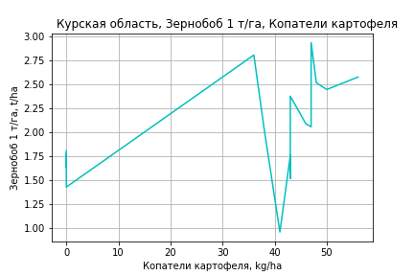
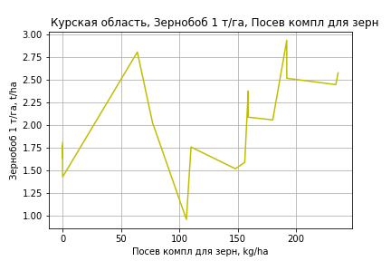
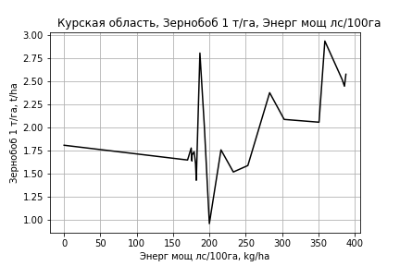
Зернобоб 1 т/га
Calculated on the basis of information in the (21) years: 2000.0-2020.0
 |  | Iteration 1 |  | Iteration 2 |  | Iteration 3 |  | Iteration 4 |  | Iteration 5 |  | Iteration 6 |  | Iteration 7 |  | Iteration 8 |  | Iteration 9 |  | Iteration 10 |  | Iteration 11
 |  | beta | P_value | beta | P_value | beta | P_value | beta | P_value | beta | P_value | beta | P_value | beta | P_value | beta | P_value | beta | P_value | beta | P_value | beta | P_value
Parameters | Variables
МУ ВСЕГО | C1 | -0.0053617764936 | 0.86735871233
МУ Зерновые плюс зернобоб | C2 | 0.0065520183615 | 0.71006647739 | 0.0045593383727 | 0.7018820672 | 0.0048171002074 | 0.66642092452 | 0.0053034398212 | 0.65543216934 | 0.0048886850692 | 0.6939831781 | -0.012082793541 | 0.43268585894
МУ Картофель | C3 | -0.00098442970707 | 0.73328947973 | -0.00088615932009 | 0.73394829164
МУ Овощи и бахчевые | C4 | -0.0014317248705 | 0.37592263279 | -0.0013843475019 | 0.34483955751 | -0.00096476524124 | 0.17060969956
МУ Овощи | C5 | -0.00049727995546 | 0.96644292731 | 0.0014711787437 | 0.16397688448 | 0.0012403465819 | 0.091431345156 | 0.0013856587344 | 0.073094470779 | 0.0011494432775 | 0.12972073625 | 0.00039813592376 | 0.66527860749 | 0.00030939078243 | 0.73019895344 | 0.00030365008782 | 0.72571767762 | 0.00030251405679 | 0.7402999608 | 0.0013198590314 | 0.21955885931 | 0.0016750540288 | 0.10618047874
МУ Подсолнечник | C6 | -0.008148689454 | 0.48254513404 | -0.0088062525046 | 0.38387752614 | -0.010085999473 | 0.25737278962 | -0.012386121751 | 0.18739822874
МУ Сахарная свекла | C7 | 0.0024506724208 | 0.71740472962 | 0.0014400866444 | 0.60240781263 | 0.0011216250294 | 0.64488231751 | 0.0012165910999 | 0.63827883989 | 6.3581034427E-05 | 0.98010209195 | 0.0033286224515 | 0.30611941508 | 0.00094585161672 | 0.36936427115 | 0.00093803508525 | 0.35593486137 | 0.0012165511156 | 0.252444398 | 0.00074926761894 | 0.558341995 | 0.00081919944478 | 0.52316087881
МУ СХ Культуры Всего | C8 | -0.0012209683834 | 0.96644292731 | 0.0036121760242 | 0.16397688448 | 0.0030454152521 | 0.091431345156 | 0.0034021992769 | 0.073094470779 | 0.002822220934 | 0.12972073625 | 0.00097754065869 | 0.66527860749 | 0.00075964526483 | 0.73019895344 | 0.00074555017304 | 0.72571767762 | 0.00074276088312 | 0.7402999608 | 0.0032406416751 | 0.21955885931 | 0.0041127497443 | 0.10618047874
Тракторы | C9 | 0.0010067746935 | 0.20291287265 | 0.0010189724487 | 0.16131067779 | 0.0010133112323 | 0.13740042846 | 0.00079331380757 | 0.24428660303 | 0.0010774483231 | 0.12079669617 | -0.00010009059163 | 0.89058822752 | -0.00025691837825 | 0.71002471791
Тракторы колесные | C10 | -0.0047527141564 | 0.050502962455 | -0.0047282653647 | 0.034326960456 | -0.0043024307812 | 0.0094356310438 | -0.0034468838191 | 0.019130283823 | -0.00394239094 | 0.0089031050104
Опрыскиватели | C11 | 0.0081956908492 | 0.46927309254 | 0.0071748515169 | 0.411376694 | 0.0045073871817 | 0.18079950643 | 0.0027573449304 | 0.38802494062 | 0.0015817504347 | 0.61803543257 | 0.0048369125411 | 0.24789525262 | 0.002057883642 | 0.32117625406 | 0.0024226428852 | 0.17401814078 | 0.00028460602786 | 0.80055518943 | -0.001288033881 | 0.30470808358
Копатели картофеля | C12 | 0.063899312227 | 0.27723687505 | 0.063038232194 | 0.24285631689 | 0.077818962458 | 0.014156662625 | 0.079250918899 | 0.015441097733 | 0.080014724185 | 0.016813291932 | 0.11524445699 | 0.0072905628871 | 0.095119637523 | 0.0022256620133 | 0.095510868621 | 0.0014440395845 | 0.088811312895 | 0.0029127245353 | 0.025807533506 | 0.13803063217 | 0.011665616101 | 0.24885456912
Машины для мин удобр | C13 | 0.0069121839464 | 0.2323796612 | 0.0072902475891 | 0.14078422912 | 0.0073697972957 | 0.11278415993 | 0.0070958087255 | 0.14250436318 | 0.0078774545795 | 0.11776790381 | -0.0032574578091 | 0.45162191928 | -0.00098116423734 | 0.7537128456 | -0.0020344850978 | 0.1293155643
Посев компл для зерн | C14 | 0.0031397133417 | 0.68366323211 | 0.0037138536473 | 0.56097519647 | 0.0054023762508 | 0.16790114445 | 0.0043028003328 | 0.27771354462 | 0.0059956869237 | 0.13701857445 | 0.00073890435946 | 0.87393899031 | -0.00061946753427 | 0.8844687946 | 0.00012192444766 | 0.97325940579 | 0.0016064423475 | 0.66594097375 | 0.007024696165 | 0.094916880459 | 0.003515554318 | 0.12314586409
Сеялки | C15 | 0.0035490731519 | 0.2693019519 | 0.0035950321154 | 0.2240862396 | 0.0029253574183 | 0.14492302821 | 0.0020914823892 | 0.28544193281 | 0.0022813563154 | 0.26444655996 | -0.0016749131328 | 0.42861167763 | -0.0007598852539 | 0.65840252677 | -0.0013758922443 | 0.0064092996708 | -0.0013552034314 | 0.0090806186099
Энерг мощ лс/100га | C16 | 0.0037250562539 | 0.079768490111 | 0.0040000096626 | 0.0010185269424 | 0.0040765234882 | 0.00029406939979 | 0.0040751612005 | 0.0002957800594 | 0.0043128499521 | 0.00015092738197 | 0.0037335628446 | 0.0026497861247 | 0.0041754227945 | 0.00019123629654 | 0.0041808367296 | 0.00010537203238 | 0.0039692236987 | 0.00019435600806 | 0.0042646908917 | 0.00056286521161 | 0.0042074763551 | 0.00056430376695

 | R2 |  | 0.996 |  | 0.996 |  | 0.996 |  | 0.995 |  | 0.994 |  | 0.988 |  | 0.987 |  | 0.987 |  | 0.984 |  | 0.974 |  | 0.972
 | R2 adj. |  | 0.987 |  | 0.989 |  | 0.99 |  | 0.988 |  | 0.987 |  | 0.976 |  | 0.977 |  | 0.978 |  | 0.976 |  | 0.963 |  | 0.963
 | F-statistic |  | 105.76753994 |  | 131.5408123 |  | 159.04233961 |  | 150.8742824 |  | 148.97536647 |  | 87.441373894 |  | 99.886280746 |  | 120.26368199 |  | 122.82966098 |  | 91.848819401 |  | 109.11007036
 | F value |  | 5.2999692753E-06 |  | 4.442150812E-07 |  | 3.5592469369E-08 |  | 7.4440855499E-09 |  | 1.4476104407E-09 |  | 5.1869264543E-09 |  | 6.7943715697E-10 |  | 6.3197394106E-11 |  | 1.7700647748E-11 |  | 5.7490188116E-11 |  | 8.8373099561E-12
 | P value |  | 1.1242493695E+18 |  | 8.6935505137E+17 |  | 1.4638401733E+18 |  | 2.154443149E+18 |  | 1.6978724461E+18 |  | 1.699433662E+18 |  | 1.4649585553E+18 |  | 5.1130347784E+17 |  | 3.8006231343E+17 |  | 1.8383862476E+17 |  | 2.1955891054E+17

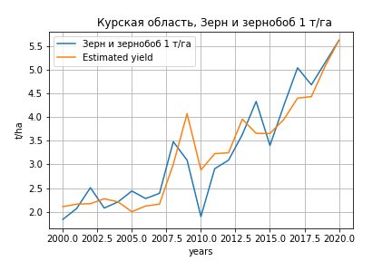
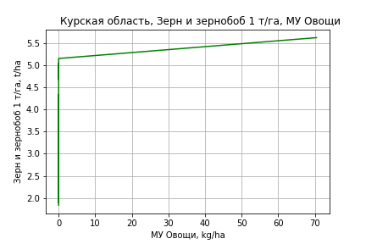
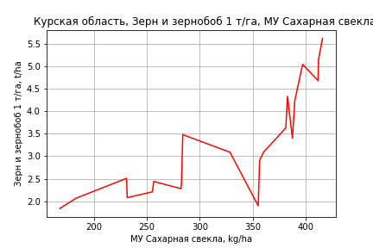
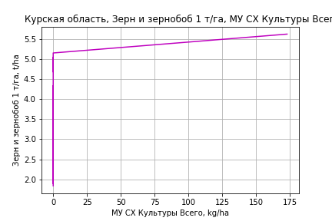
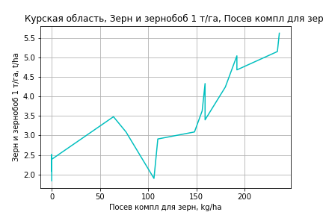
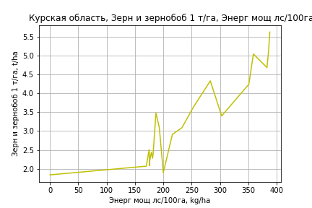
Зерн и зернобоб 1 т/га
Calculated on the basis of information in the (21) years: 2000.0-2020.0
 |  | Iteration 1 |  | Iteration 2 |  | Iteration 3 |  | Iteration 4 |  | Iteration 5 |  | Iteration 6 |  | Iteration 7 |  | Iteration 8 |  | Iteration 9 |  | Iteration 10 |  | Iteration 11 |  | Iteration 12
 |  | beta | P_value | beta | P_value | beta | P_value | beta | P_value | beta | P_value | beta | P_value | beta | P_value | beta | P_value | beta | P_value | beta | P_value | beta | P_value | beta | P_value
Parameters | Variables
МУ ВСЕГО | C1 | -0.034826853132 | 0.46141264442
МУ Зерновые плюс зернобоб | C2 | -0.00090709125781 | 0.97129732723 | -0.013850333743 | 0.44805638011
МУ Картофель | C3 | -0.0045919634943 | 0.2911897867 | -0.0039536585708 | 0.3300248099 | -0.0037601659519 | 0.33742030117
МУ Овощи и бахчевые | C4 | -0.0026144172243 | 0.27066633067 | -0.0023066825285 | 0.29993412987 | -0.002190429735 | 0.30747571281 | -0.00041200480902 | 0.69077311876
МУ Овощи | C5 | -0.0099586953965 | 0.56409079468 | 0.0028272202595 | 0.08799351719 | 0.0028184614365 | 0.077984589469 | 0.0018356886466 | 0.10286695928 | 0.0018971728234 | 0.075733230079 | 0.0014309035833 | 0.20049398012 | 0.001476951099 | 0.16052579448 | 0.00085097211476 | 0.44058930425 | 0.00084977989999 | 0.45274604677 | 0.0022893018215 | 0.10947505012 | 0.0022942308229 | 0.081100255477 | 0.0026164041364 | 0.033008735694
МУ Подсолнечник | C6 | -0.013296565737 | 0.42873286851 | -0.017567697108 | 0.2588068154 | -0.018169151876 | 0.22918664007 | -0.023573862111 | 0.10184154023 | -0.024552165898 | 0.071485053818
МУ Сахарная свекла | C7 | 0.016750410809 | 0.12158852455 | 0.010186257593 | 0.037627558609 | 0.0074401254479 | 0.0058194258944 | 0.0063010528776 | 0.0042335320911 | 0.0063819817608 | 0.0023406507825 | 0.0039350666946 | 0.0053892467253 | 0.0039356848207 | 0.0036423257312 | 0.0038498994301 | 0.0082761942021 | 0.0041421897961 | 0.0052091059817 | 0.0034809933939 | 0.050191446916 | 0.00348196383 | 0.042604933318 | 0.0028064736569 | 0.036874779576
МУ СХ Культуры Всего | C8 | -0.024451522901 | 0.56409079468 | 0.0069416563284 | 0.087993517191 | 0.0069201508447 | 0.077984589469 | 0.0045071549227 | 0.10286695928 | 0.0046581166399 | 0.075733230079 | 0.0035132886731 | 0.20049398012 | 0.0036263488522 | 0.16052579448 | 0.0020893865435 | 0.44058930425 | 0.002086459306 | 0.45274604677 | 0.0056209085314 | 0.10947505012 | 0.0056330106779 | 0.081100255477 | 0.0064240408118 | 0.033008735694
Тракторы | C9 | -0.00075459546992 | 0.48485055388 | -0.00067536623878 | 0.51335593663 | -0.00065308105198 | 0.51496828035 | -0.00067896783967 | 0.49755193556 | -0.00077335729 | 0.40681630948 | -0.00020803684242 | 0.83218509205
Тракторы колесные | C10 | -0.0033890306992 | 0.2722493606 | -0.0032302261537 | 0.27363165725 | -0.0037082648547 | 0.19073031995 | -0.0018560799632 | 0.34377487272 | -0.0014817823796 | 0.36161414161 | -0.002500011159 | 0.15950956659 | -0.0027203210162 | 0.051222936923
Опрыскиватели | C11 | 0.027898538147 | 0.11754575161 | 0.021267784042 | 0.12965795823 | 0.017597129004 | 0.15655896758 | 0.0065233665859 | 0.056878551547 | 0.0058218743399 | 0.032575133128 | 0.0033084047751 | 0.16941493615 | 0.0035290895477 | 0.091723463628 | 0.004451154738 | 0.056603034669 | 0.0022073787699 | 0.12667628206 | -1.7873902568E-05 | 0.99113975329
Копатели картофеля | C12 | 0.042306363435 | 0.60240068979 | 0.036713308991 | 0.63734574416 | 0.015955696863 | 0.82125413986 | 0.080575321768 | 0.012115070168 | 0.081548851505 | 0.0077115303377 | 0.081629942638 | 0.013409293661 | 0.081438711261 | 0.0098952052221 | 0.087711672029 | 0.011795430004 | 0.080680781948 | 0.018744287631 | -0.0084682518953 | 0.69940827103 | -0.0086644977065 | 0.49053218844
Машины для мин удобр | C13 | -0.00051352987455 | 0.9475633048 | 0.0019421426018 | 0.77774579226 | 0.0057454692126 | 0.23988308098 | 0.0057828248648 | 0.23421412535 | 0.0056086568774 | 0.2236953619 | 0.0073854646667 | 0.15107179373 | 0.0072963739491 | 0.13675273138 | -0.0021351029353 | 0.20136729597
Посев компл для зерн | C14 | -0.0066888892192 | 0.54984636265 | -0.0029596214801 | 0.75646770859 | -0.0031067685566 | 0.73798139208 | 0.0040988995417 | 0.47836260657 | 0.0036366741662 | 0.49994104917 | 0.0069654004553 | 0.23708778442 | 0.0077407047293 | 0.083466994825 | 0.0055802239323 | 0.23748417663 | 0.0071381603992 | 0.13335245603 | 0.014804876549 | 0.011536257286 | 0.014756180579 | 5.6258158772E-05 | 0.013423702935 | 2.3142640932E-06
Сеялки | C15 | 0.0036693945559 | 0.41559815773 | 0.0039679161511 | 0.36147945325 | 0.0052481869328 | 0.18902337203 | 0.0022935044912 | 0.33186138398 | 0.0019155780976 | 0.34952716605 | 0.0023786159647 | 0.30098324589 | 0.0022163643739 | 0.28409613196 | -0.001939296594 | 0.0031123093127 | -0.0019175845917 | 0.0036685458835
Энерг мощ лс/100га | C16 | 0.00051408190181 | 0.84660481861 | 0.0023000127393 | 0.07885641095 | 0.002808966652 | 0.014327533284 | 0.0030946007926 | 0.0057265595867 | 0.0030866002273 | 0.0037626693996 | 0.0035874418156 | 0.0019242213732 | 0.0035878689688 | 0.0011914114021 | 0.0036367253956 | 0.0023123508059 | 0.003414646795 | 0.0035474588062 | 0.0038327267109 | 0.0090025310215 | 0.0038319327512 | 0.0068691461153 | 0.004246782397 | 0.00099861973336

 | R2 |  | 0.997 |  | 0.997 |  | 0.997 |  | 0.996 |  | 0.996 |  | 0.995 |  | 0.995 |  | 0.993 |  | 0.992 |  | 0.985 |  | 0.985 |  | 0.984
 | R2 adj. |  | 0.991 |  | 0.991 |  | 0.992 |  | 0.992 |  | 0.992 |  | 0.99 |  | 0.991 |  | 0.988 |  | 0.988 |  | 0.978 |  | 0.98 |  | 0.98
 | F-statistic |  | 150.09283316 |  | 170.02797574 |  | 191.53869779 |  | 206.46990481 |  | 245.64180456 |  | 211.03178065 |  | 254.70012439 |  | 222.74963419 |  | 240.38384217 |  | 159.89375063 |  | 204.66223403 |  | 263.48396612
 | F value |  | 1.870915503E-06 |  | 1.8218922077E-07 |  | 1.701248895E-08 |  | 1.8352451969E-09 |  | 1.2127991557E-10 |  | 4.3510730415E-11 |  | 2.6571287141E-12 |  | 1.2163746095E-12 |  | 1.7304037891E-13 |  | 9.9888279542E-13 |  | 6.5343036391E-14 |  | 4.7570474669E-15
 | P value |  | 1.1242493695E+18 |  | 8.6935505137E+17 |  | 2.2508163451E+18 |  | 1.370366742E+18 |  | 1.2347556306E+18 |  | 4.0434502769E+18 |  | 1.7355175448E+18 |  | 5.1130347784E+17 |  | 3.8006231343E+17 |  | 1.8383862476E+17 |  | 2.1955891054E+17 |  | 3.6353224437E+16

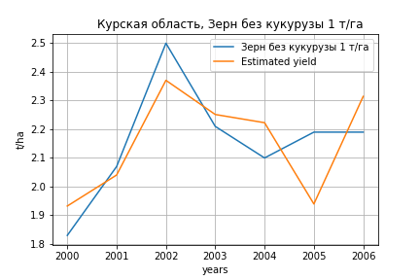
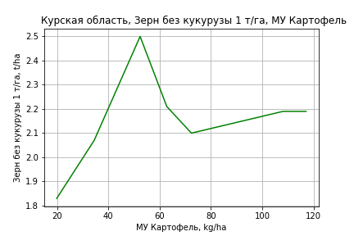
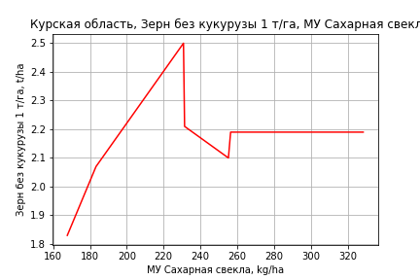
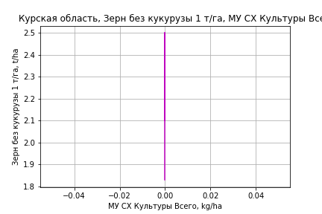
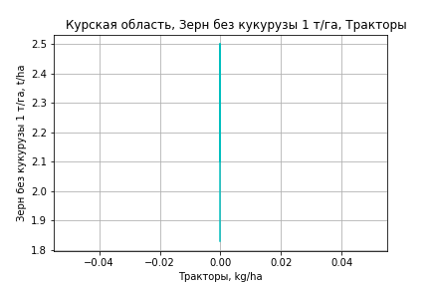
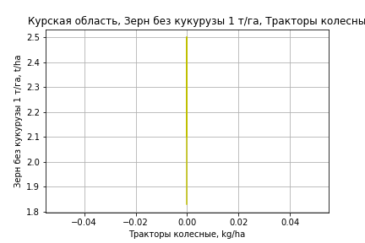
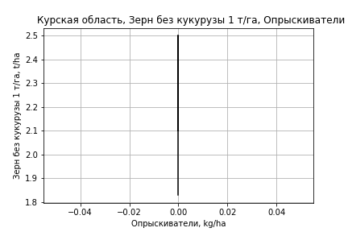
Зерн без кукурузы 1 т/га
Calculated on the basis of information in the (7) years: 2000.0-2006.0
 |  | Iteration 1 |  | Iteration 2 |  | Iteration 3 |  | Iteration 4 |  | Iteration 5 |  | Iteration 6
 |  | beta | P_value | beta | P_value | beta | P_value | beta | P_value | beta | P_value | beta | P_value
Parameters | Variables
МУ ВСЕГО | C1 | -0.060104970716 | 0.053363633699
МУ Зерновые плюс зернобоб | C2 | -0.003079725132 | 0.71894112713 | -0.03170383439 | 0.59858890145
МУ Картофель | C3 | -0.00064322848455 | 0.59756760566 | 0.00078210138391 | 0.92495019099 | 0.0048499236796 | 0.19825552653 | 0.0048499236796 | 0.19825552653 | 0.0047152133059 | 0.21673306322 | 0.0047152133059 | 0.21673306322
МУ Овощи и бахчевые | C4 | -1.4528737003E-17 | 0.22417755571 | -9.7140157673E-18 | 0.64045771786 | 1.0662381602E-17 | 0.26658479118 | 1.0534042443E-17 | 0.2685089822 | -2.0662162518E-18 | 0.34362234236
МУ Овощи | C5 | -1.0032739621E-16 | 0.18260942933 | 6.3521468492E-18 | 0.55204388687 | -3.4174179403E-18 | 0.22377982968
МУ Подсолнечник | C6 | -0.0081265629999 | 0.088834802838 | -0.0082644627589 | 0.48157968022 | -0.010571918418 | 0.27450350605 | -0.010571918418 | 0.27450350605
МУ Сахарная свекла | C7 | 0.020537883543 | 0.055166213202 | 0.011047310734 | 0.498598723 | 0.0027704443521 | 0.1892999498 | 0.0027704443521 | 0.1892999498 | 0.0020175327555 | 0.29614163889 | 0.0020175327555 | 0.29614163889
МУ СХ Культуры Всего | C8 | 0 |  | 0 |  | 0 |  | 0 |  | 0 |  | 0
Тракторы | C9 | 0 |  | 0 |  | 0 |  | 0 |  | 0 |  | 0
Тракторы колесные | C10 | 0 |  | 0 |  | 0 |  | 0 |  | 0 |  | 0
Опрыскиватели | C11 | 0 |  | 0 |  | 0 |  | 0 |  | 0 |  | 0
Копатели картофеля | C12 | 0 |  | 0 |  | 0 |  | 0 |  | 0 |  | 0
Машины для мин удобр | C13 | 0 |  | 0 |  | 0 |  | 0 |  | 0 |  | 0
Посев компл для зерн | C14 | 0 |  | 0 |  | 0 |  | 0 |  | 0 |  | 0
Сеялки | C15 | 0 |  | 0 |  | 0 |  | 0 |  | 0 |  | 0
Энерг мощ лс/100га | C16 | -0.00014035911854 | 0.78513537918 | 0.0020150630224 | 0.57234251205 | 0.0038263495916 | 0.0097551261 | 0.0038263495916 | 0.0097551261 | 0.0038865180028 | 0.0053660233087 | 0.0038865180028 | 0.0053660233087

 | R2 |  | 1 |  | 0.998 |  | 0.998 |  | 0.998 |  | 0.996 |  | 0.996
 | R2 adj. |  | 1 |  | 0.993 |  | 0.994 |  | 0.994 |  | 0.993 |  | 0.993
 | F-statistic |  | 12014.37578 |  | 201.73038918 |  | 317.17676946 |  | 317.17676946 |  | 353.47861983 |  | 353.47861983
 | F value |  | 0.0069834175895 |  | 0.0049399612953 |  | 0.000286039568 |  | 0.000286039568 |  | 2.644463211E-05 |  | 2.644463211E-05
 | P value |  | 1.2051700011E+18 |  | 2.1718153078E+19 |  | inf |  | inf |  | inf |  | inf

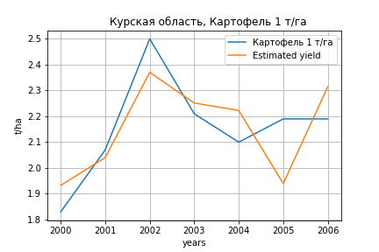
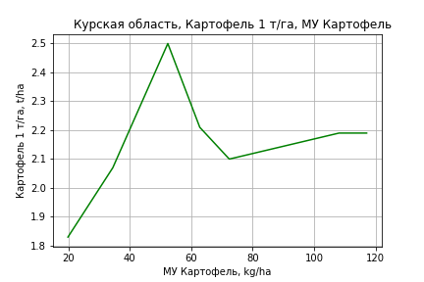





Картофель 1 т/га
Calculated on the basis of information in the (7) years: 2000.0-2006.0
 |  | Iteration 1 |  | Iteration 2 |  | Iteration 3 |  | Iteration 4 |  | Iteration 5 |  | Iteration 6
 |  | beta | P_value | beta | P_value | beta | P_value | beta | P_value | beta | P_value | beta | P_value
Parameters | Variables
МУ ВСЕГО | C1 | -0.060104970716 | 0.053363633699
МУ Зерновые плюс зернобоб | C2 | -0.003079725132 | 0.71894112713 | -0.03170383439 | 0.59858890145
МУ Картофель | C3 | -0.00064322848455 | 0.59756760566 | 0.00078210138391 | 0.92495019099 | 0.0048499236796 | 0.19825552653 | 0.0048499236796 | 0.19825552653 | 0.0047152133059 | 0.21673306322 | 0.0047152133059 | 0.21673306322
МУ Овощи и бахчевые | C4 | -1.4528737003E-17 | 0.22417755571 | -9.7140157673E-18 | 0.64045771786 | 1.0662381602E-17 | 0.26658479118 | 1.0534042443E-17 | 0.2685089822 | -2.0662162518E-18 | 0.34362234236
МУ Овощи | C5 | -1.0032739621E-16 | 0.18260942933 | 6.3521468492E-18 | 0.55204388687 | -3.4174179403E-18 | 0.22377982968
МУ Подсолнечник | C6 | -0.0081265629999 | 0.088834802838 | -0.0082644627589 | 0.48157968022 | -0.010571918418 | 0.27450350605 | -0.010571918418 | 0.27450350605
МУ Сахарная свекла | C7 | 0.020537883543 | 0.055166213202 | 0.011047310734 | 0.498598723 | 0.0027704443521 | 0.1892999498 | 0.0027704443521 | 0.1892999498 | 0.0020175327555 | 0.29614163889 | 0.0020175327555 | 0.29614163889
МУ СХ Культуры Всего | C8 | 0 |  | 0 |  | 0 |  | 0 |  | 0 |  | 0
Тракторы | C9 | 0 |  | 0 |  | 0 |  | 0 |  | 0 |  | 0
Тракторы колесные | C10 | 0 |  | 0 |  | 0 |  | 0 |  | 0 |  | 0
Опрыскиватели | C11 | 0 |  | 0 |  | 0 |  | 0 |  | 0 |  | 0
Копатели картофеля | C12 | 0 |  | 0 |  | 0 |  | 0 |  | 0 |  | 0
Машины для мин удобр | C13 | 0 |  | 0 |  | 0 |  | 0 |  | 0 |  | 0
Посев компл для зерн | C14 | 0 |  | 0 |  | 0 |  | 0 |  | 0 |  | 0
Сеялки | C15 | 0 |  | 0 |  | 0 |  | 0 |  | 0 |  | 0
Энерг мощ лс/100га | C16 | -0.00014035911854 | 0.78513537918 | 0.0020150630224 | 0.57234251205 | 0.0038263495916 | 0.0097551261 | 0.0038263495916 | 0.0097551261 | 0.0038865180028 | 0.0053660233087 | 0.0038865180028 | 0.0053660233087

 | R2 |  | 1 |  | 0.998 |  | 0.998 |  | 0.998 |  | 0.996 |  | 0.996
 | R2 adj. |  | 1 |  | 0.993 |  | 0.994 |  | 0.994 |  | 0.993 |  | 0.993
 | F-statistic |  | 12014.37578 |  | 201.73038918 |  | 317.17676946 |  | 317.17676946 |  | 353.47861983 |  | 353.47861983
 | F value |  | 0.0069834175895 |  | 0.0049399612953 |  | 0.000286039568 |  | 0.000286039568 |  | 2.644463211E-05 |  | 2.644463211E-05
 | P value |  | 1.2051700011E+18 |  | 2.1718153078E+19 |  | inf |  | inf |  | inf |  | inf






Кукуруза на зер 1 т/га
Calculated on the basis of information in the (21) years: 2000.0-2020.0
 |  | Iteration 1 |  | Iteration 2 |  | Iteration 3 |  | Iteration 4 |  | Iteration 5 |  | Iteration 6 |  | Iteration 7 |  | Iteration 8 |  | Iteration 9 |  | Iteration 10 |  | Iteration 11 |  | Iteration 12 |  | Iteration 13
 |  | beta | P_value | beta | P_value | beta | P_value | beta | P_value | beta | P_value | beta | P_value | beta | P_value | beta | P_value | beta | P_value | beta | P_value | beta | P_value | beta | P_value | beta | P_value
Parameters | Variables
МУ ВСЕГО | C1 | -0.066896764271 | 0.6186418242
МУ Зерновые плюс зернобоб | C2 | 0.0082990239395 | 0.90904909221 | -0.016562856006 | 0.74190837303
МУ Картофель | C3 | -0.011778204167 | 0.34250052605 | -0.010552123423 | 0.35235394371 | -0.010320736191 | 0.33091106814
МУ Овощи и бахчевые | C4 | -0.0025941504586 | 0.69053439109 | -0.0020030417724 | 0.73908221969 | -0.0018640214198 | 0.74058435766 | 0.0030173201837 | 0.29567646506 | 0.0030173201837 | 0.29567646506 | 0.0024719808286 | 0.38085923906 | 0.0026436230632 | 0.33166421532 | 0.0022233032351 | 0.39077255845 | 0.0060346933369 | 0.051431124607 | 0.0040566239392 | 0.070037403456 | 0.0024599826509 | 0.25247339741 | 0.001537532841 | 0.49546153106 | 0.0021172446717 | 0.34857447032
МУ Овощи | C5 | -0.022684334031 | 0.64646857061 | 0.0018753464658 | 0.65355053137 | 0.0018648722688 | 0.63450336641 | -0.00083259875527 | 0.76819502617
МУ Подсолнечник | C6 | -0.014494647541 | 0.75900383913 | -0.022698801601 | 0.58893731832 | -0.023418048436 | 0.55240566179 | -0.038252656601 | 0.3037759344 | -0.038252656601 | 0.3037759344
МУ Сахарная свекла | C7 | 0.040635604942 | 0.17982181434 | 0.028026925982 | 0.040378579836 | 0.024742976863 | 0.0018024455804 | 0.021616501157 | 0.00096452350495 | 0.021616501157 | 0.00096452350495 | 0.01782610279 | 0.0001030759568 | 0.017226634418 | 4.080732389E-05 | 0.017378004537 | 2.0182443345E-05 | 0.016356287207 | 0.0002594060028 | 0.016027602701 | 0.00024598135169 | 0.015816253369 | 0.00049676691589 | 0.012235940416 | 0.0024241499398 | 0.010699582384 | 0.004226455911
МУ СХ Культуры Всего | C8 | -0.055696704334 | 0.64646857061 | 0.0046045265199 | 0.65355053137 | 0.004578809289 | 0.63450336641 | -0.0020442745481 | 0.76819502617 | -0.0023833780643 | 0.76819502617 | -0.0046254775973 | 0.55852313322
Тракторы | C9 | -0.0031291648195 | 0.32512185558 | -0.0029769782531 | 0.31509388814 | -0.002950328618 | 0.28830551998 | -0.003021381521 | 0.27567762798 | -0.003021381521 | 0.27567762798 | -0.0020454829196 | 0.42652269194 | -0.0017809556835 | 0.46590761443
Тракторы колесные | C10 | -0.010800397852 | 0.22955312232 | -0.01049535995 | 0.2111665354 | -0.011067020266 | 0.15351405246 | -0.0059832255911 | 0.26504575251 | -0.0059832255911 | 0.26504575251 | -0.008011368634 | 0.1206429023 | -0.0087552049099 | 0.073516422344 | -0.010779543487 | 0.0089151044744
Опрыскиватели | C11 | 0.042931906086 | 0.36678682228 | 0.030195297566 | 0.41348239274 | 0.025805762125 | 0.42139875759 | -0.0045890082196 | 0.58479688771 | -0.0045890082196 | 0.58479688771 | -0.0074439581814 | 0.35860491361 | -0.0075038804926 | 0.33912104943 | -0.0048662417006 | 0.47033499003 | -0.0085771794479 | 0.31994806733
Копатели картофеля | C12 | -0.12030547638 | 0.60689575323 | -0.13104883132 | 0.55052805054 | -0.15587172347 | 0.42373554882 | 0.021493347637 | 0.76502410302 | 0.021493347637 | 0.76502410302 | 0.020326824965 | 0.77871991431 | 0.0058252575134 | 0.92941513686 | 0.0064506549083 | 0.92027417322 | 0.021042919823 | 0.79989739342 | 0.024818101446 | 0.76507899401 | -0.10428974741 | 0.060516051845
Машины для мин удобр | C13 | 0.029794106166 | 0.21645352923 | 0.03451105668 | 0.1053820641 | 0.039059246794 | 0.012801350351 | 0.039161778926 | 0.011077859639 | 0.039161778926 | 0.011077859639 | 0.042066895357 | 0.005992111887 | 0.043875791508 | 0.0026978579297 | 0.042818669523 | 0.0022856813168 | 0.012465576842 | 0.093719716055 | 0.0061169275359 | 0.071894822619 | 0.0028467370511 | 0.34018270757 | -0.0021316605493 | 0.22004491888
Посев компл для зерн | C14 | -0.02013758674 | 0.53251136396 | -0.012974265268 | 0.62961453889 | -0.013150230402 | 0.60266115335 | 0.0066275667686 | 0.66943357872 | 0.0066275667686 | 0.66943357872 | 0.012250026224 | 0.40980253504 | 0.012775868572 | 0.37435710543 | 0.019570770345 | 0.081024976567 | 0.011451672206 | 0.38877228346 | 0.0033675737913 | 0.74652109621 | 0.015343143206 | 0.10430904124 | 0.0214765898 | 0.031631339642 | 0.011996648602 | 0.039843399053
Сеялки | C15 | 0.019040459822 | 0.1663028714 | 0.019613871629 | 0.12898295233 | 0.02114487738 | 0.065004270335 | 0.013034996486 | 0.059973523648 | 0.013034996486 | 0.059973523648 | 0.014232227958 | 0.039589143259 | 0.014988782719 | 0.023686232912 | 0.01377601138 | 0.025069065173 | -0.0026333273395 | 0.093175918217 | -0.0028132390184 | 0.072172739911
Энерг мощ лс/100га | C16 | -0.0071276567681 | 0.36843702196 | -0.0036971718551 | 0.27715694436 | -0.0030885417292 | 0.24113281792 | -0.0023045458497 | 0.34811907653 | -0.0023045458497 | 0.34811907653 | -0.0015400520152 | 0.50759242918 | -0.0010427988505 | 0.61661870643 | -0.0011586910289 | 0.56961334995 | -0.00039878648987 | 0.87773904888 | -0.00013271269791 | 0.95898711277 | -0.00016625854613 | 0.9527606107 | 0.0022087293777 | 0.43076431128 | 0.0028449474078 | 0.31297360085

 | R2 |  | 0.992 |  | 0.992 |  | 0.992 |  | 0.99 |  | 0.99 |  | 0.989 |  | 0.989 |  | 0.988 |  | 0.979 |  | 0.977 |  | 0.971 |  | 0.963 |  | 0.959
 | R2 adj. |  | 0.972 |  | 0.975 |  | 0.978 |  | 0.978 |  | 0.978 |  | 0.977 |  | 0.979 |  | 0.979 |  | 0.966 |  | 0.965 |  | 0.959 |  | 0.951 |  | 0.949
 | F-statistic |  | 50.144309419 |  | 59.909111812 |  | 72.507696298 |  | 77.843540345 |  | 77.843540345 |  | 83.235157547 |  | 97.117058315 |  | 111.84719869 |  | 74.613683482 |  | 84.700481073 |  | 82.825058442 |  | 82.483690482 |  | 99.032599063
 | F value |  | 4.8131477778E-05 |  | 6.7155479258E-06 |  | 7.9277300445E-07 |  | 1.405470939E-07 |  | 1.405470939E-07 |  | 2.5500342176E-08 |  | 2.9444369198E-09 |  | 3.490914891E-10 |  | 1.3066970945E-09 |  | 2.2348871989E-10 |  | 1.2157427987E-10 |  | 7.6068308537E-11 |  | 1.5258334875E-11
 | P value |  | 1.1242493695E+18 |  | 8.6935505137E+17 |  | 2.2508163451E+18 |  | 1.370366742E+18 |  | 3240.419629 |  | 3239.4989766 |  | 3043.2931555 |  | 2050.6203443 |  | 799.36485485 |  | 760.03837473 |  | 164.96283694 |  | 27.15072169 |  | 9.5455382046




Кукуруза на силос 1 т/га
Calculated on the basis of information in the (14) years: 2007.0-2020.0
 |  | Iteration 1 |  | Iteration 2 |  | Iteration 3 |  | Iteration 4 |  | Iteration 5 |  | Iteration 6 |  | Iteration 7 |  | Iteration 8 |  | Iteration 9 |  | Iteration 10 |  | Iteration 11 |  | Iteration 12 |  | Iteration 13 |  | Iteration 14 |  | Iteration 15
 |  | beta | P_value | beta | P_value | beta | P_value | beta | P_value | beta | P_value | beta | P_value | beta | P_value | beta | P_value | beta | P_value | beta | P_value | beta | P_value | beta | P_value | beta | P_value | beta | P_value | beta | P_value
Parameters | Variables
МУ ВСЕГО | C1 | 0.46935633539 |  | -0.18797364159
МУ Зерновые плюс зернобоб | C2 | -0.31883475711
МУ Картофель | C3 | -0.048812927676 |  | -0.096291709028 |  | -0.099973585407 | 0.209058603
МУ Овощи и бахчевые | C4 | -0.027440089464 |  | -0.052115948376 |  | -0.053368821277 | 0.20989291516 | -0.0014085366413 | 0.89911483248
МУ Овощи | C5 | 0.16405764871 |  | -0.066172521767 |  | 0.0079659096981 | 0.68739111907 | -0.015734560186 | 0.62431717554 | -0.014316494825 | 0.54453005933
МУ Подсолнечник | C6 | 0.36664818489 |  | 0.66558990034 |  | 0.64137197736 | 0.19835062167 | 0.14175851527 | 0.63602326029 | 0.12618879722 | 0.55548912089 | 0.12618879722 | 0.55548912089 | 0.063348952606 | 0.70433514337 | -0.23581902936 | 0.34315368202
МУ Сахарная свекла | C7 | 0.0037447558737 |  | 0.10326797288 |  | 0.052219246636 | 0.20000475542 | 0.068168308594 | 0.1927382438 | 0.068337479048 | 0.099024967709 | 0.068337479048 | 0.099024967709 | 0.057401218741 | 0.06225552314 | 0.086780798763 | 0.062495402432 | 0.053143361144 | 0.020831478515 | 0.051955480847 | 0.02629773257 | 0.054196723883 | 0.011168783971 | 0.057084405865 | 0.0079983324165 | 0.043613972796 | 0.019836290279 | 0.043540594797 | 0.014350959978 | 0.038185667001 | 0.00012472957941
МУ СХ Культуры Всего | C8 | 0.40280972504 |  | -0.16247298135 |  | 0.019558648563 | 0.68739111907 | -0.038632967814 | 0.62431717554 | -0.035151200748 | 0.54453005933 | -0.040982069102 | 0.54453005933
Тракторы | C9 | 0.0098840223869 |  | 0.013341575502 |  | 0.013738578268 | 0.25100954001 | 0.003954428345 | 0.73514885283 | 0.0033917226176 | 0.68974750234 | 0.0033917226176 | 0.68974750234 | 0.0027090971912 | 0.72269780594 | -0.014753616653 | 0.14875000571 | -0.0127115341 | 0.18510242254
Тракторы колесные | C10 | -0.074405994752 |  | -0.10754047817 |  | -0.1124769185 | 0.13832197233 | -0.044830821716 | 0.15726930625 | -0.043122328355 | 0.04899713334 | -0.043122328355 | 0.04899713334 | -0.042224759909 | 0.027461687612
Опрыскиватели | C11 | 0.096344688358 |  | 0.2980405271 |  | 0.26902740041 | 0.21173834719 | 8.9759588309E-05 | 0.99812842191 | -0.00069412703977 | 0.98142579172 | -0.00069412703978 | 0.98142579172 | 0.010302284988 | 0.64456610041 | 0.03649869214 | 0.32947646547 | 0.01264754479 | 0.63307493078 | 0.030855044048 | 0.23757246731 | 0.024011417624 | 0.12937642598 | 0.016039118966 | 0.25006608664 | -0.0006399949844 | 0.9419714119
Копатели картофеля | C12 | -0.84681660897 |  | -1.4862734131 |  | -1.7490595699 | 0.20709539581 | -0.047310170435 | 0.86102658569 | -0.042137765393 | 0.84148885055 | -0.042137765393 | 0.84148885055 | -0.031722029893 | 0.86824271522 | 0.021735457823 | 0.94762289396 | 0.038733148935 | 0.90669295682 | 0.062341729191 | 0.86105996209 | 0.026890647831 | 0.93328105112 | -0.29213088686 | 0.14104959394
Машины для мин удобр | C13 | 0.14848136069 |  | 0.13453108889 |  | 0.16447477642 | 0.086921186602 | 0.14224419399 | 0.09291721729 | 0.14040891467 | 0.031758072263 | 0.14040891467 | 0.031758072263 | 0.13315193417 | 0.01538533897 | 0.050982885965 | 0.24810260535 | 0.04554965657 | 0.28678810565 | -0.0068465006466 | 0.72332316334
Посев компл для зерн | C14 | 0.023618479281 |  | -0.090667788424 |  | -0.086638343656 | 0.35171849592 | 0.049519710636 | 0.48343244003 | 0.046796328506 | 0.37492748686 | 0.046796328506 | 0.37492748686 | 0.045209681063 | 0.34062447882 | -0.049380962038 | 0.4098551732 | -0.03372407835 | 0.55005505564 | 0.0033764752348 | 0.94922619506 | 0.0066574126153 | 0.89218745047 | 0.03395938611 | 0.454564004 | 0.066832148816 | 0.13707789341 | 0.064109081442 | 0.0053832178706 | 0.067458422989 | 0.0012152918198
Сеялки | C15 | 0.092874334361 |  | 0.12809388744 |  | 0.1421054747 | 0.14091705496 | 0.052697618016 | 0.13213049805 | 0.051198018463 | 0.043875705159 | 0.051198018463 | 0.043875705159 | 0.051204488786 | 0.022632447298 | 0.025010951601 | 0.28686375765 | 0.023379819752 | 0.31019629653 | -0.0071291635273 | 0.26610016915 | -0.0068704270783 | 0.2494329636
Энерг мощ лс/100га | C16 | -0.04217127715 |  | -0.059748561632 |  | -0.041519167804 | 0.35034818175 | -0.052416989867 | 0.44292973551 | -0.050291727428 | 0.33306490742 | -0.050291727428 | 0.33306490742 | -0.022923440895 | 0.22481186738 | -0.024533275329 | 0.42314851591 | -0.0081835720386 | 0.74050799996 | -0.0066624421713 | 0.80194249447 | -0.0098456484719 | 0.67636682505 | -0.018102030197 | 0.43952805493 | -0.0077299442129 | 0.74477917884 | -0.0083474029651 | 0.69261693088

 | R2 |  | 1 |  | 1 |  | 1 |  | 0.998 |  | 0.998 |  | 0.998 |  | 0.998 |  | 0.991 |  | 0.989 |  | 0.985 |  | 0.985 |  | 0.982 |  | 0.977 |  | 0.977 |  | 0.977
 | R2 adj. |  |  |  |  |  | 0.997 |  | 0.986 |  | 0.991 |  | 0.991 |  | 0.992 |  | 0.975 |  | 0.975 |  | 0.971 |  | 0.974 |  | 0.972 |  | 0.968 |  | 0.971 |  | 0.973
 | F-statistic |  |  |  |  |  | 380.64341905 |  | 85.637075244 |  | 138.70436802 |  | 138.70436802 |  | 176.11731863 |  | 62.670022648 |  | 69.26217954 |  | 66.971220947 |  | 87.569436001 |  | 98.819235159 |  | 105.88816856 |  | 155.21412731 |  | 250.1506519
 | F value |  |  |  |  |  | 0.040098906188 |  | 0.011598054969 |  | 0.00089477944632 |  | 0.00089477944632 |  | 7.6561597352E-05 |  | 0.0001318667164 |  | 2.3998750938E-05 |  | 6.9901181904E-06 |  | 7.4080388681E-07 |  | 1.386427275E-07 |  | 3.8416079738E-08 |  | 2.7789799897E-09 |  | 1.6517134655E-10
 | P value |  | 19251.239467 |  | 21002.354932 |  | 2.4437606868E+18 |  | 7.1033715899E+16 |  | 1.0268699891E+18 |  | 3445.6922298 |  | 3305.6645565 |  | 2585.5973941 |  | 2577.5704857 |  | 863.62038242 |  | 786.47628185 |  | 162.97708796 |  | 36.842201516 |  | 10.819878635 |  | 6.3210482615








Масличные 1 т/га
Calculated on the basis of information in the (21) years: 2000.0-2020.0
 |  | Iteration 1 |  | Iteration 2 |  | Iteration 3 |  | Iteration 4 |  | Iteration 5 |  | Iteration 6 |  | Iteration 7 |  | Iteration 8 |  | Iteration 9 |  | Iteration 10
 |  | beta | P_value | beta | P_value | beta | P_value | beta | P_value | beta | P_value | beta | P_value | beta | P_value | beta | P_value | beta | P_value | beta | P_value
Parameters | Variables
МУ ВСЕГО | C1 | 0.022772713289 | 0.34522626215 | 0.0026151520171 | 0.88326986005 | 0.0026339268907 | 0.87143893155 | 9.8619003278E-05 | 0.99484058469 | 0.0044701041519 | 0.78158490391 | -0.012529459804 | 0.52168760112
МУ Зерновые плюс зернобоб | C2 | -0.016185472507 | 0.23102772211
МУ Картофель | C3 | 0.00023615355524 | 0.90954146553 | -1.1835844507E-05 | 0.99564221038
МУ Овощи и бахчевые | C4 | 0.00062626522023 | 0.58388127481 | 0.00052112348423 | 0.66078815921 | 0.00052673702855 | 0.34182370591 | 0.00046195584714 | 0.37641658381 | 0.00030959628057 | 0.56810079621 | 0.00093797072527 | 0.15931885125 | 0.0010192455664 | 0.11220830726 | 0.00086330189333 | 0.24607931464 | 0.0007493998618 | 0.14038773109 | 0.00055450925964 | 0.28057288396
МУ Овощи | C5 | 0.0086931475887 | 0.32964994611 | 0.0012872428511 | 0.8450963403 | 0.0012911531698 | 0.83235417424 | 0.00025536653404 | 0.96413562165 | 0.0020142257439 | 0.73674417678 | -0.0045475916805 | 0.52828184783 | 5.3469906597E-05 | 0.93553621575 | 0.00061563508809 | 0.41618488465 | 0.00059999897851 | 0.40875384329 | 0.00049212562043 | 0.51951710666
МУ Подсолнечник | C6 | -0.00673790755 | 0.42480159945 | -0.0046433435923 | 0.5856780769 | -0.0046623267775 | 0.5197837563
МУ Сахарная свекла | C7 | 0.00018052480184 | 0.97040474342 | 0.0022560377792 | 0.64150983074 | 0.002247663956 | 0.59951864 | 0.0024586607914 | 0.55137220255 | 0.0013063463376 | 0.7624739755 | 0.005744338229 | 0.28343163373 | 0.0024088243663 | 0.005964765062 | 0.0021430572853 | 0.026919416415 | 0.0021314130007 | 0.022096653654 | 0.001521424877 | 0.075200954164
МУ СХ Культуры Всего | C8 | 0.021344231235 | 0.32964994611 | 0.0031605593703 | 0.8450963403 | 0.0031701603517 | 0.83235417424 | 0.00062699986361 | 0.96413562165 | 0.0049455159481 | 0.73674417678 | -0.011165673584 | 0.52828184783 | 0.00013128432928 | 0.93553621575 | 0.0015115650048 | 0.41618488465 | 0.0014731737622 | 0.40875384329 | 0.0012083129766 | 0.51951710666
Тракторы | C9 | -0.00081519867223 | 0.16050677505 | -0.00084706739217 | 0.15809468737 | -0.00084709189694 | 0.12963399458 | -0.00074263087285 | 0.14251574841
Тракторы колесные | C10 | -0.00077358111334 | 0.60258336023 | -0.0011655662972 | 0.44833525443 | -0.0011601089238 | 0.285967999 | -0.0013428605416 | 0.19009823157 | -0.0023074223706 | 0.015190402522
Опрыскиватели | C11 | -0.0019037432955 | 0.8122647126 | -0.00037001527978 | 0.96437008639 | -0.00040899540929 | 0.91681026956 | -0.00018029695265 | 0.96181033992 | -0.00015018325131 | 0.97035419205 | 0.0032727212092 | 0.51690882157 | 0.00025240450394 | 0.88500254292 | -0.00045397220815 | 0.82620543358
Копатели картофеля | C12 | 0.021076126491 | 0.60524522603 | 0.011283570645 | 0.78601994312 | 0.011465912017 | 0.61904637078 | 0.014175911047 | 0.51914355205 | 0.0082680297605 | 0.71967247768 | 0.032338787155 | 0.25695440301 | 0.018937626557 | 0.30060464373 | -0.019005148526 | 0.1257987309 | -0.019220257395 | 0.10752538608
Машины для мин удобр | C13 | 0.007590785225 | 0.090135460185 | 0.0085568473221 | 0.063757710507 | 0.008560200413 | 0.044526164095 | 0.0084571573157 | 0.038064027023 | 0.0089866800554 | 0.036758808931 | 0.00015844487502 | 0.95660740421 | 0.001771922698 | 0.24042579502 | 0.0015567799201 | 0.38202687363 | 0.001204264118 | 0.094817431365 | 0.000256602058 | 0.53996386868
Посев компл для зерн | C14 | 0.0016670810853 | 0.76391075532 | -0.00058376121277 | 0.91536619573 | -0.00055998991541 | 0.85758821214 | -6.1028419579E-05 | 0.9833187557 | 0.0029571739685 | 0.22586813613 | 0.000712683988 | 0.80402540151 | 0.0012050356667 | 0.65609745477 | 0.004435918133 | 0.13674544192 | 0.0040722716374 | 0.085257665528 | 0.0053571391692 | 0.027787812163
Сеялки | C15 | 0.0024434846104 | 0.29040605367 | 0.0030743421837 | 0.19854108045 | 0.0030661946555 | 0.077172461211 | 0.003048101867 | 0.067277416685 | 0.0029219176511 | 0.093239006936 | -0.001308387721 | 0.13392282139 | -0.00081750548881 | 0.023220059947
Энерг мощ лс/100га | C16 | 0.0013476146024 | 0.33233759669 | 0.0006334051219 | 0.62049347571 | 0.0006354898505 | 0.57626248235 | 0.00056324377948 | 0.60539612757 | 0.00084555866291 | 0.46630068608 | -0.00021670854314 | 0.87726562044 | 0.00060665451547 | 0.30200641417 | 0.00077258251041 | 0.27055334621 | 0.0007810608575 | 0.24746301752 | 0.0011774119334 | 0.086998338345

 | R2 |  | 0.997 |  | 0.996 |  | 0.996 |  | 0.996 |  | 0.995 |  | 0.99 |  | 0.99 |  | 0.984 |  | 0.984 |  | 0.98
 | R2 adj. |  | 0.989 |  | 0.988 |  | 0.99 |  | 0.99 |  | 0.989 |  | 0.981 |  | 0.982 |  | 0.974 |  | 0.975 |  | 0.972
 | F-statistic |  | 130.0876505 |  | 125.35787824 |  | 154.28591055 |  | 177.91434546 |  | 167.36827048 |  | 108.65964051 |  | 126.61343699 |  | 98.116507324 |  | 120.28660266 |  | 123.70238474
 | F value |  | 2.8643724625E-06 |  | 5.2494362871E-07 |  | 4.0148647883E-08 |  | 3.5680801582E-09 |  | 8.1356183645E-10 |  | 1.6045061333E-09 |  | 1.6795045258E-10 |  | 2.308783046E-10 |  | 2.0428692298E-11 |  | 6.5666151675E-12
 | P value |  | 1.1242493695E+18 |  | 1.1939609785E+18 |  | 2.541588556E+18 |  | 1.6370308282E+18 |  | 5.1802329736E+17 |  | 2.0470635055E+18 |  | 2.2768651766E+17 |  | 8.073153952E+16 |  | 3.5314741737E+17 |  | 4.7889856902E+17








Подсолнечник 1 т/га
Calculated on the basis of information in the (21) years: 2000.0-2020.0
 |  | Iteration 1 |  | Iteration 2 |  | Iteration 3 |  | Iteration 4 |  | Iteration 5 |  | Iteration 6 |  | Iteration 7 |  | Iteration 8 |  | Iteration 9 |  | Iteration 10 |  | Iteration 11
 |  | beta | P_value | beta | P_value | beta | P_value | beta | P_value | beta | P_value | beta | P_value | beta | P_value | beta | P_value | beta | P_value | beta | P_value | beta | P_value
Parameters | Variables
МУ ВСЕГО | C1 | 0.035275790329 | 0.1510076007 | 0.0048172484739 | 0.80828637926 | 0.0029238579738 | 0.86949741351 | 0.010931201238 | 0.61527447386 | 0.0083448317862 | 0.099141522617 | 0.0059043085664 | 0.11231014845 | 0.01014095244 | 0.021655671118 | 0.010005501325 | 0.0047246188693 | 0.010512471177 | 0.0037845819714 | 0.0093327027855 | 0.0091741035768 | 0.0091688824866 | 0.0047736595604
МУ Зерновые плюс зернобоб | C2 | -0.024456623752 | 0.081808368047
МУ Картофель | C3 | 0.0023777195219 | 0.26222083615 | 0.0020030017964 | 0.41802116721 | 0.0016785514695 | 0.42556908867 | 0.002286939251 | 0.37734525482 | 0.0022098360857 | 0.35242913265 | 0.0036106555976 | 0.030022879356 | -4.5946593046E-05 | 0.95451996999
МУ Овощи и бахчевые | C4 | 0.001527948393 | 0.19352951276 | 0.0013690767952 | 0.31547012419 | 0.0011799667918 | 0.30265384434 | 0.001191018774 | 0.39378047274 | 0.0011538712356 | 0.37087767871 | 0.0019519938562 | 0.022053017587 | 0.00038486421834 | 0.52840872882 | 0.00037419362667 | 0.50186496318 | 0.00011869603558 | 0.82670478719 | -7.6255880328E-05 | 0.89147012749
МУ Овощи | C5 | 0.012408615986 | 0.16745595779 | 0.0012181224352 | 0.86802381584 | 0.00054766038205 | 0.93386631531 | 0.00357881772 | 0.65673287993 | 0.0026411868343 | 0.27306742192 | 0.0012572376881 | 0.41687324683 | 0.0037022748994 | 0.030779194505 | 0.0036411710037 | 0.0041025426212 | 0.0040653663481 | 0.0016323018277 | 0.003440687678 | 0.0045598211855 | 0.0034268980093 | 0.0033625026688
МУ Подсолнечник | C6 | -0.0062207280531 | 0.44375121723 | -0.0030557934109 | 0.7454467773
МУ Сахарная свекла | C7 | -0.0018317153293 | 0.69817511934 | 0.0013044328405 | 0.80777118852 | 0.0016487224707 | 0.73863999984 | -0.00073374819623 | 0.90207687021
МУ СХ Культуры Всего | C8 | 0.030466797696 | 0.16745595779 | 0.0029908484429 | 0.86802381584 | 0.0013446671316 | 0.93386631531 | 0.0087870489009 | 0.65673287993 | 0.006484889616 | 0.27306742192 | 0.0030868878803 | 0.41687324683 | 0.0090901725461 | 0.030779194505 | 0.0089401445307 | 0.0041025426212 | 0.009981668723 | 0.0016323018277 | 0.0084478990674 | 0.0045598211855 | 0.0084140413796 | 0.0033625026688
Тракторы | C9 | -0.001316414617 | 0.036490467638 | -0.0013645689908 | 0.056069980843 | -0.0013070903813 | 0.041620361479
Тракторы колесные | C10 | 0.0010892193518 | 0.45305907556 | 0.00049692066209 | 0.76734236393 | 0.00024793828309 | 0.85942708361 | -0.0011807357488 | 0.4559423953 | -0.0011681939993 | 0.43487737916
Опрыскиватели | C11 | -0.010288840493 | 0.21362406159 | -0.0079713419462 | 0.40003200676 | -0.00677843002 | 0.40438450959 | -0.008682060942 | 0.38511595245 | -0.0078349317113 | 0.24998543925 | -0.011738051036 | 0.01728256104
Копатели картофеля | C12 | 0.056289066038 | 0.18176139114 | 0.041492287395 | 0.38237016128 | 0.037967573412 | 0.37945132481 | 0.037673040573 | 0.47616666127 | 0.039200991044 | 0.42113312145 | 0.06726086532 | 0.053046833689 | 0.0069256178566 | 0.80873405422 | 0.0079388301119 | 0.71233634445 | -0.018453537867 | 0.11643132016
Машины для мин удобр | C13 | 0.0075542657301 | 0.082423594397 | 0.0090140079291 | 0.075882995487 | 0.0088660554668 | 0.060617617133 | 0.0099341578265 | 0.078881964758 | 0.0094573028519 | 0.013086363687 | 0.0077836330303 | 0.0066867892646 | 0.0016027437086 | 0.11972738361 | 0.0015714771611 | 0.059437294301 | 0.0010880627465 | 0.14796889033 | 8.85339813E-05 | 0.83084128867 | 0.0001097138599 | 0.7681216359
Посев компл для зерн | C14 | 0.0067075332692 | 0.23762884675 | 0.0033064584359 | 0.59254469407 | 0.0029261671464 | 0.60655220688 | 0.0094810356805 | 0.14181494372 | 0.0091874771765 | 0.10408710848 | 0.011551056812 | 0.018288226597 | 0.0016578618595 | 0.56216472143 | 0.0016725674613 | 0.5405726815 | 0.0031997989307 | 0.22813867388 | 0.0048860113709 | 0.066200638979 | 0.0048026151501 | 0.054737200676
Сеялки | C15 | 0.00077620083902 | 0.71571638828 | 0.0017294412405 | 0.49618426523 | 0.001942946494 | 0.40142616802 | 0.0013017657893 | 0.64153181548 | 0.0011822842211 | 0.63354498294 | -0.00075386911077 | 0.046729840554 | -0.00052315236514 | 0.22494687663 | -0.00053173158677 | 0.17056475809
Энерг мощ лс/100га | C16 | 0.0016572287095 | 0.22738450559 | 0.00057804164601 | 0.68386954401 | 0.00048160589887 | 0.71120928512 | 0.0010627097526 | 0.50478221014 | 0.00087677043277 | 0.055340792272 | 0.00087954671172 | 0.04927499877 | 0.001129455038 | 0.03852278584 | 0.001136672554 | 0.0257666823 | 0.0010586487896 | 0.039328254829 | 0.0011600472435 | 0.031415587231 | 0.0011798391038 | 0.019153912526

 | R2 |  | 0.998 |  | 0.996 |  | 0.996 |  | 0.993 |  | 0.993 |  | 0.993 |  | 0.988 |  | 0.988 |  | 0.986 |  | 0.983 |  | 0.983
 | R2 adj. |  | 0.992 |  | 0.989 |  | 0.99 |  | 0.984 |  | 0.986 |  | 0.986 |  | 0.979 |  | 0.98 |  | 0.979 |  | 0.976 |  | 0.978
 | F-statistic |  | 182.41920734 |  | 131.84557173 |  | 159.65940863 |  | 111.88780244 |  | 135.37905387 |  | 153.57286761 |  | 108.13903671 |  | 131.75675605 |  | 139.28954591 |  | 144.67359699 |  | 184.94063335
 | F value |  | 1.0460015852E-06 |  | 4.4066313056E-07 |  | 3.5049787149E-08 |  | 2.8160329656E-08 |  | 2.3235613546E-09 |  | 2.4564329104E-10 |  | 4.2581162003E-10 |  | 3.5289495782E-11 |  | 7.4686111747E-12 |  | 2.0836391323E-12 |  | 1.4474221174E-13
 | P value |  | 1.1242493695E+18 |  | 1.1939609785E+18 |  | 5.2265886469E+17 |  | 1.7966425022E+18 |  | 8.9864318452E+17 |  | 2.1664842546E+17 |  | 5.4418115546E+17 |  | 7.1499204459E+17 |  | 3.0963566808E+17 |  | 1.3030621071E+17 |  | 1.5348962424E+17








Овощи откр гр 1 т/га
Calculated on the basis of information in the (21) years: 2000.0-2020.0
 |  | Iteration 1 |  | Iteration 2 |  | Iteration 3 |  | Iteration 4 |  | Iteration 5 |  | Iteration 6 |  | Iteration 7 |  | Iteration 8 |  | Iteration 9 |  | Iteration 10 |  | Iteration 11
 |  | beta | P_value | beta | P_value | beta | P_value | beta | P_value | beta | P_value | beta | P_value | beta | P_value | beta | P_value | beta | P_value | beta | P_value | beta | P_value
Parameters | Variables
МУ ВСЕГО | C1 | 0.10926630541 | 0.56011334135 | -0.19414347698 | 0.29720246821
МУ Зерновые плюс зернобоб | C2 | -0.24362226287 | 0.045476108186
МУ Картофель | C3 | -0.020172515786 | 0.25107479806 | -0.023905229719 | 0.29224343646 | -0.019338988154 | 0.38269879093
МУ Овощи и бахчевые | C4 | -0.010399563387 | 0.27332096693 | -0.011982147253 | 0.32891571103 | -0.0096610572487 | 0.42209161203 | -0.00051440281462 | 0.92929966361
МУ Овощи | C5 | 0.053599074709 | 0.44324152227 | -0.057873931103 | 0.39398250737 | 0.013355961868 | 0.13043490353 | 0.0083014425769 | 0.17827309839 | 0.0083782077819 | 0.14751845747 | 0.008738148988 | 0.1179130898 | 0.0068718302834 | 0.221754781 | 0.0080856549277 | 0.13784329423 | 0.0068065185032 | 0.16669048315 | 0.0065325071712 | 0.16886385808 | 0.0077921830776 | 0.10247332131
МУ Подсолнечник | C6 | 0.084445860077 | 0.22682927957 | 0.11597304663 | 0.19815382495 | 0.089030234323 | 0.29409927918 | 0.061233156065 | 0.42182663534 | 0.060011708619 | 0.39740670182 | 0.073055788022 | 0.26778125594 | 0.056234951126 | 0.40786565206 | 0.019843613385 | 0.70275754763 | 0.023806989879 | 0.63836875187 | 0.012238016903 | 0.77960188704 | 0.034050569851 | 0.40971660361
МУ Сахарная свекла | C7 | 0.037313027793 | 0.35456608057 | 0.068553460715 | 0.18433249047 | 0.017655542339 | 0.15826120376 | 0.011797154378 | 0.23779270115 | 0.011898196998 | 0.20574994719 | 0.010606356523 | 0.2269933533 | 0.011972614142 | 0.19683100627 | 0.015355769135 | 0.071699740685 | 0.014536919845 | 0.076117376981 | 0.01516533003 | 0.055416354842 | 0.0098573786325 | 0.12759983988
МУ СХ Культуры Всего | C8 | 0.13160147494 | 0.44324152227 | -0.14209750328 | 0.39398250737 | 0.032792810151 | 0.13043490353 | 0.020382480355 | 0.17827309839 | 0.020570961485 | 0.14751845747 | 0.021454722891 | 0.1179130898 | 0.016872362178 | 0.221754781 | 0.019852658281 | 0.13784329423 | 0.01671200257 | 0.16669048315 | 0.016039224249 | 0.16886385808 | 0.019132098672 | 0.10247332131
Тракторы | C9 | -0.0028727650538 | 0.50555229049 | -0.0033524501333 | 0.55301582025 | -0.0027946906459 | 0.62177872992 | -0.0029278295251 | 0.60089514654 | -0.0030456781469 | 0.55423801948
Тракторы колесные | C10 | -0.0091985652568 | 0.44372989401 | -0.01509869066 | 0.33447645352 | -0.016703745417 | 0.28991728407 | -0.0071777345616 | 0.50921527936 | -0.0067104105734 | 0.45523583598 | -0.010158669392 | 0.13840486821
Опрыскиватели | C11 | 0.07243717786 | 0.28083609768 | 0.095522712722 | 0.2726061839 | 0.0394372747 | 0.55456715232 | -0.017516424411 | 0.32430468198 | -0.018392262697 | 0.19016884895 | -0.016815377721 | 0.20426253822 | -0.011336635681 | 0.39066976632
Копатели картофеля | C12 | -0.17311068024 | 0.59450749163 | -0.32050734189 | 0.45090988104 | -0.45982164299 | 0.27031630859 | -0.12747509856 | 0.40132026284 | -0.12625961169 | 0.37768216697 | -0.12874009275 | 0.35306418934 | -0.10638897565 | 0.46295331265 | -0.094547869211 | 0.50701060201
Машины для мин удобр | C13 | 0.003448711349 | 0.91215950427 | 0.017989790336 | 0.65895746668 | 0.051492239055 | 0.080175228018 | 0.051684363692 | 0.073301652006 | 0.051466908699 | 0.058436599914 | 0.051235215933 | 0.050992411134 | 0.015628056008 | 0.061433502422 | 0.010739949626 | 0.058526212263 | 0.010244768897 | 0.061000049655 | 0.0092276555098 | 0.058237769548 | 0.0045311879398 | 0.10847707959
Посев компл для зерн | C14 | -0.019396707435 | 0.66245116148 | -0.053276181376 | 0.34984761306 | -0.033253806094 | 0.53234476162 | 0.0038058162158 | 0.90546687851 | 0.0032287112186 | 0.91342536168 | 0.01522841246 | 0.47715378676 | 0.0065515384388 | 0.76279982489 | -0.0054367693259 | 0.74360646474 | -0.0079259767856 | 0.61822475358
Сеялки | C15 | 0.015996379741 | 0.37773771071 | 0.025491990664 | 0.27910378208 | 0.033825609065 | 0.142060411 | 0.01862932 | 0.1725743656 | 0.018157465312 | 0.12602175249 | 0.016262333447 | 0.13659248118 | 0.00056339229084 | 0.83231315082 | -0.00037741902548 | 0.87542748929 | -0.0017186391847 | 0.20134276154 | -0.0015426625656 | 0.21940270502
Энерг мощ лс/100га | C16 | 0.022593476207 | 0.068390738464 | 0.011843259941 | 0.3668163155 | 0.024450359296 | 0.001403675558 | 0.025919410219 | 0.00045242577313 | 0.025909421226 | 0.00021143942153 | 0.02618114532 | 0.00010159422802 | 0.026016096264 | 0.00013031186076 | 0.025482036169 | 0.00010165942406 | 0.025845024153 | 5.2146540211E-05 | 0.025988363463 | 2.8134756972E-05 | 0.028468752614 | 2.5885034238E-06

 | R2 |  | 0.998 |  | 0.995 |  | 0.994 |  | 0.994 |  | 0.994 |  | 0.994 |  | 0.992 |  | 0.992 |  | 0.991 |  | 0.991 |  | 0.99
 | R2 adj. |  | 0.992 |  | 0.986 |  | 0.985 |  | 0.986 |  | 0.987 |  | 0.988 |  | 0.986 |  | 0.986 |  | 0.987 |  | 0.988 |  | 0.987
 | F-statistic |  | 174.34197627 |  | 105.74876111 |  | 110.09296816 |  | 121.17457749 |  | 146.74170034 |  | 171.10884328 |  | 168.0868556 |  | 192.05518289 |  | 228.13388369 |  | 279.92713419 |  | 322.62302738
 | F value |  | 1.1972689734E-06 |  | 9.4639149206E-07 |  | 1.5280225115E-07 |  | 1.9756544156E-08 |  | 1.5599320895E-09 |  | 1.3641051752E-10 |  | 3.139892131E-11 |  | 3.1552845014E-12 |  | 2.4853573601E-13 |  | 1.5924072023E-14 |  | 1.8063986363E-15
 | P value |  | 1.1242493695E+18 |  | 1.1939609785E+18 |  | 2.2508163451E+18 |  | 1.370366742E+18 |  | 1.2347556306E+18 |  | 7.1735166019E+18 |  | 1.9106081316E+17 |  | 3.0342831071E+17 |  | 1.3631183331E+18 |  | 1.3579858471E+18 |  | 1.7005908072E+18

Years | Территория | Зерн и зернобобовые 1000 га | Зернобобовые 1000 га | Зерновые 1000 га | Зерновые доля | Зерн и зернобобовые 1000 т | Зернобобовые 1000 т | Зерновые 1000 т | Зерновые т/га | Зерн и зернобоб т/га | Зернобоб т/га | Картофель т/га | Овощи 1000 т | Зернобоб 1 т/га | Зерн и зернобоб 1 т/га | Зерн без кукурузы 1 т/га | Картофель 1 т/га | Кукуруза на зер 1 т/га | Кукуруза на силос 1 т/га | Масличные 1 т/га | Подсолнечник 1 т/га | Овощи откр гр 1 т/га | МУ ВСЕГО | МУ Зерновые и зернобобовые | МУ Зерновые | МУ Зерновые плюс зернобоб | МУ Картофель | МУ Овощи | МУ Овощи и бахчевые | МУ Подсолнечник | МУ Сахарная свекла | МУ СХ Культуры Всего | Тракторы | Тракторы колесные | Опрыскиватели | Копатели картофеля | Машины для мин удобр | Посев компл для зерн | Сеялки | Энерг мощ лс/100га
1990 | Курская область | 966.28 |  |  |  | 25579.6 |  |  |  | 26.47224407 |  | 85.277369336 | 1664.9 |  |  |  |  |  |  |  |  |  |  |  |  |  |  |  |  |  |  |  |  |  |  |  |  |  |  | 417
1991 | Курская область | 979.5 |  |  |  | 19141.3 |  |  |  | 19.541909137 |  | 107.76681878 | 1603 |  |  |  |  |  |  |  |  |  |  |  |  |  |  |  |  |  |  |  |  |  |  |  |  |  |  | 413
1992 | Курская область | 990.99 |  |  |  | 23976.3 |  |  |  | 24.194290558 |  | 105.28629984 | 1484.9 |  |  |  |  |  |  |  |  |  |  |  |  |  |  |  |  |  |  |  |  |  |  |  |  |  |  | 423
1993 | Курская область | 991.39 |  |  |  | 25119.9 |  |  |  | 25.338060703 |  | 129.51745586 | 1856.5 |  |  |  |  |  |  |  |  |  | 45.6 | 45.6 |  | 45.6 | 173.1 |  |  | 41.9 | 419.2 |  |  |  |  |  |  |  |  | 432
1994 | Курская область | 951.75 |  |  |  | 20159.6 |  |  |  | 21.181612818 |  | 109.15768611 | 1233.7 |  |  |  |  |  |  |  |  |  | 22.4 | 11.5 |  | 11.5 | 45.8 |  |  | 11.7 | 162.6 |  |  |  |  |  |  |  |  | 436
1995 | Курская область | 931.66 |  |  |  | 13946.5 |  |  |  | 14.969516777 |  | 109.44178246 | 1326.2 |  |  |  |  |  |  |  |  |  | 15.2 | 7.2 |  | 7.2 | 1.2 |  |  | 10 | 126.5 |  |  |  |  |  |  |  |  | 418
1996 | Курская область | 907.38 | 37.2 | 870.18 | 0.040997156649 | 13693.52 | 454.16 | 13239.36 | 15.214507343 | 15.091273777 | 12.208602151 | 121.57093794 | 1443.14 |  |  |  |  |  |  |  |  |  | 17.4 | 7.1 |  | 7.1 | 14.7 |  |  | 6.8 | 146.4 |  |  |  |  |  |  |  |  | 396
1997 | Курская область | 916.66 | 28.25 | 888.41 | 0.030818405952 | 16599.47 | 272.29 | 16327.18 | 18.377978636 | 18.108644427 | 9.6385840708 | 101.03478896 | 1425.88 |  |  |  |  |  |  |  |  |  | 28.6 | 22.6 |  | 22.6 | 22.9 |  |  | 10.9 | 179.7
1998 | Курская область | 869.49 | 21.57 | 847.92 | 0.024807645861 | 12041.67 | 179.81 | 11861.86 | 13.989362204 | 13.849118449 | 8.3361149745 | 107.43838483 | 1474.06 |  |  |  |  |  |  |  |  |  | 17.7 | 14.2 |  | 14.2 | 41.3 |  |  | 5.5 | 147.1 |  |  |  |  |  |  |  |  | 409
1999 | Курская область | 824.29 | 12.73 | 811.56 | 0.015443593881 | 11768.37 | 143.02 | 11625.35 | 14.324695648 | 14.276977763 | 11.23487824 | 68.313904224 | 1463.15 |  |  |  |  |  |  |  |  |  | 14 | 10.6 |  | 10.6 | 45.5 |  |  | 5.9 | 116.8 |  |  |  |  |  |  |  |  | 390
2000 | Курская область | 802.22 | 11.15 | 791.07 | 0.013898930468 | 14015.39 | 196.17 | 13819.22 | 17.469022969 | 17.470756152 | 17.593721973 | 125.13221185 | 1448.43 | 1.81 | 1.84 | 1.83 | 1.83 | 2.72 |  | 0.79 | 0.78 | 12.939 | 24 | 21 |  | 21 | 19.9 |  |  | 6.1 | 167.7 |  |  |  |  |  |  |  |  | 386
2001 | Курская область | 820.57 | 16.54 | 804.03 | 0.020156720329 | 15743.24 | 266.53 | 15476.71 | 19.24892106 | 19.185736744 | 16.11426844 | 113.67299663 | 1315.97 | 1.65 | 2.07 | 2.07 | 2.07 | 1.93 |  | 0.57 | 0.52 | 12.177 | 24.4 | 21.9 |  | 21.9 | 34.5 |  |  | 8.2 | 183.3 |  |  |  |  |  |  |  |  | 388
2002 | Курская область | 844.29 | 17.55 | 826.74 | 0.020786696514 | 19585.68 | 308.04 | 19277.64 | 23.317657305 | 23.197811179 | 17.552136752 | 112.02147409 | 1285.17 | 1.78 | 2.51 | 2.5 | 2.5 | 3.29 |  | 0.89 | 0.88 | 12.269 | 32.6 | 26.8 |  | 26.8 | 108.1 |  |  | 10.1 | 230.8 |  |  |  |  |  |  |  |  | 359
2003 | Курская область | 702.63 | 16.23 | 686.4 | 0.023098928312 | 13478.31 | 219.3 | 13259.01 | 19.31673951 | 19.18265659 | 13.512014787 | 129.19246508 | 1402.06 | 1.64 | 2.08 | 2.21 | 2.21 | 3.4 |  | 0.82 | 0.83 | 14.2 | 36.3 | 29.3 |  | 29.3 | 62.8 |  |  | 22.1 | 231.4 |  |  |  |  |  |  |  |  | 383
2004 | Курская область | 755.12 | 13.79 | 741.33 | 0.018261998093 | 16012.41 | 229.11 | 15783.3 | 21.290518393 | 21.205119716 | 16.614213198 | 132.48177044 | 1234.84 | 1.7 | 2.21 | 2.1 | 2.1 | 3.73 |  | 0.64 | 0.61 | 13.445 | 44.6 | 41.4 |  | 41.4 | 72.4 |  |  | 32.3 | 256.4 |  |  |  |  |  |  |  |  | 351
2005 | Курская область | 796.45 | 11.64 | 784.81 | 0.014614853412 | 19032.06 | 197.94 | 18834.12 | 23.998318064 | 23.896114006 | 17.005154639 | 135.10374096 | 1044.94 | 1.74 | 2.44 | 2.19 | 2.19 | 6.14 |  | 0.86 | 0.83 | 12.371 | 46.2 | 42.6 |  | 42.6 | 52.4 |  |  | 8.8 | 255.2 |  |  |  |  |  |  |  |  | 303
2006 | Курская область | 788.92 | 14.46 | 774.46 | 0.018328854637 | 17387.02 | 181.48 | 17205.54 | 22.216176433 | 22.039015363 | 12.550484094 | 118.62382755 | 973.07 | 1.61 | 2.28 | 2.19 | 2.19 | 5.23 |  | 0.87 | 0.95 | 11.857 | 68.1 | 56.5 |  | 56.5 | 117.1 |  |  | 20.7 | 328.4 |  |  |  |  |  |  |  |  | 283
2007 | Курская область | 840.23 | 11.92 | 828.31 | 0.014186591767 | 19259.58 | 148.56 | 19111.02 | 23.072303848 | 22.921795223 | 12.463087248 | 147.43581138 | 1089.18 | 1.43 | 2.39 |  |  | 6.02 | 18.98 | 1.14 | 1.39 | 14.49 | 88.8 | 63 |  | 63 | 157.6 |  |  | 39 | 387.4 |  |  |  |  |  |  |  |  | 253
2008 | Курская область | 979.43 | 9.75 | 969.68 | 0.0099547696109 | 33521.29 | 272.75 | 33248.54 | 34.288156918 | 34.225304514 | 27.974358974 | 131.42043872 | 1074.45 | 2.81 | 3.48 |  |  | 4.94 | 18.58 | 1.45 | 1.5 | 14.96 | 97.73 | 75.28 |  | 75.28 | 102.94 |  |  | 63.36 | 411.57 |  | 9188 | 7053 | 690 | 56 | 805 | 64 | 3022 | 233
2009 | Курская область | 1002.11 | 18.27 | 983.84 | 0.018231531469 | 30548.13 | 352.92 | 30195.21 | 30.69117946 | 30.483809163 | 19.316912972 | 135.97112766 | 1076.88 | 2.03 | 3.09 |  |  | 5.03 | 18.43 | 1.28 | 1.46 | 15.14 | 100.09 | 81.34 |  | 81.34 | 82.23 |  | 13.64 | 64.9 | 415.84 |  | 8910 | 7021 | 730 | 48 | 816 | 148 | 2859 | 216
2010 | Курская область | 895.24 | 30.83 | 864.41 | 0.034437692686 | 15270.11 | 254.96 | 15015.15 | 17.370402934 | 17.057001474 | 8.2698670127 | 85.683317801 | 804.22 | 0.96 | 1.9 |  |  | 2.03 | 11.44 | 0.91 | 1.11 | 12.09 | 102.29 | 79.36 |  | 79.36 | 514.6 |  | 53.27 | 75.94 | 356.45 |  | 8392 | 6678 | 770 | 38 | 786 | 77 | 2670 | 200
2011 | Курская область | 960.31 | 30.39 | 929.92 | 0.031646030969 | 26505.87 | 494.08 | 26011.79 | 27.972072866 | 27.601368308 | 16.257979599 | 174.41027607 | 1055.38 | 1.76 | 2.91 |  |  | 6.86 | 26.15 | 1.95 | 2.18 | 16.53 | 97.96 | 67.31 |  | 67.31 | 499.34 |  | 137.72 | 72.84 | 360.1 |  | 8174 | 6583 | 807 | 41 | 859 | 106 | 2644 | 187
2012 | Курская область | 950.93 | 30.32 | 920.61 | 0.031884576152 | 28459.55 | 423.05 | 28036.5 | 30.454264021 | 29.928122995 | 13.952836412 | 138.07253669 | 1204.17 | 1.52 | 3.09 |  |  | 5.93 | 21.15 | 1.68 | 1.91 | 18.41 | 99.42 | 70.71 |  | 70.71 | 307.72 |  | 84.51 | 74.79 | 355.06 |  | 7971 | 6517 | 751 | 43 | 781 | 110 | 2637 | 182
2013 | Курская область | 1009.3 | 24.79 | 984.51 | 0.024561577331 | 36041.93 | 330.65 | 35711.28 | 36.273151111 | 35.709828594 | 13.338039532 | 147.87631517 | 1063.59 | 1.59 | 3.63 |  |  | 6.44 | 22.32 | 1.91 | 2.26 | 17.01 | 93.56 | 74.11 |  | 74.11 | 444.33 |  | 8.33 | 79.31 | 282.23 |  | 7850 | 6872 | 920 | 36 | 1028 | 180 | 2368 | 176
2014 | Курская область | 982.38 | 20.39 | 961.99 | 0.020755715711 | 42141.68 | 466.22 | 41675.46 | 43.322134326 | 42.897534559 | 22.865129966 | 158.44944668 | 1012.38 | 2.38 | 4.33 |  |  | 5.56 | 21.03 | 1.75 | 2.02 | 16.62 | 105.09 | 82.19 |  | 82.19 | 450.6 |  | 14.29 | 78.16 | 282.62 |  | 8048 | 6874 | 960 | 43 | 1032 | 156 | 2338 | 181
2015 | Курская область | 1066.02 | 31.79 | 1034.23 | 0.029821204105 | 35933.24 | 654.97 | 35278.27 | 34.110662038 | 33.707847883 | 20.603019818 | 156.4278406 | 977.22 | 2.09 | 3.4 |  |  | 5.88 | 23.07 | 1.93 | 2.3 | 16.36 | 113.28 | 94.78 |  | 94.78 | 528.44 |  | 5.88 | 91.99 | 283.87 |  | 8095 | 6910 | 967 | 43 | 1036 | 159 | 2350 | 170
2016 | Курская область | 1056.87 | 36.67 | 1020.2 | 0.034696793362 | 43871.09 | 651.96 | 43219.13 | 42.363389531 | 41.510393899 | 17.77911099 | 138.90290974 | 989.62 | 2.06 | 4.24 |  |  | 7.69 | 28.81 | 2.32 | 2.48 | 15.9 | 138.64 | 115.15 |  | 115.15 | 443.56 |  | 100 | 88.22 | 381.16 |  | 8095 | 6910 | 967 | 43 | 1036 | 159 | 2350 | 175
2017 | Курская область | 1023.43 | 24.75 | 998.68 | 0.024183383329 | 50444.77 | 695.11 | 49749.66 | 49.81541635 | 49.289907468 | 28.085252525 | 167.84403953 | 894.31 | 2.94 | 5.04 |  |  | 7.01 | 29.37 | 2.1 | 2.27 | 15.1 | 150.86 |  | 130.82 | 130.82 | 693.41 |  | 200 | 90.32 | 382.73 |  | 8147 | 6921 | 1007 | 46 | 897 | 192 | 2704 | 176
2018 | Курская область | 969.13 | 22.55 | 946.58 | 0.02326829218 | 45255.81 | 565.97 | 44689.84 | 47.211899681 | 46.697357424 | 25.098447894 | 163.50079139 | 920.1 | 2.52 | 4.68 |  |  | 8.33 | 30.81 | 2.36 | 2.61 | 15.63 | 155.08 |  | 132.83 | 132.83 | 554.12 |  | 669.84 | 101.84 | 389.65 |  | 8193 | 6973 | 1028 | 47 | 906 | 192 | 2736 | 179
2019 | Курская область | 967.61 | 19.2 | 948.41 | 0.019842705222 | 49758.16 | 469.84 | 49288.32 | 51.969422507 | 51.423776108 | 24.470833333 | 166.0724224 | 990.92 | 2.45 | 5.15 |  |  | 8.27 | 28.02 | 2.49 | 3.13 | 16.07 | 162.48 |  | 149.08 | 149.08 | 512.88 |  | 111.11 | 105.88 | 397.03 |  | 7390 | 6835 | 1029 | 47 | 996 | 234 | 2347 | 193
2020 | Курская область | 1041.14 | 14.84 | 1026.3 | 0.014253606624 | 58452.18 | 382.19 | 58069.99 | 56.581886388 | 56.142478437 | 25.754043127 | 163.93861789 | 935.13 | 2.58 | 5.62 |  |  | 7.7 | 32.94 | 2.43 | 2.94 | 16.54 |  | 163.99 |  | 163.99 | 614.76 | 70.46 | 70.46 | 120.34 | 412.01 | 173 | 7526 | 6899 | 1033 | 50 | 998 | 236 | 2350

